策略分析
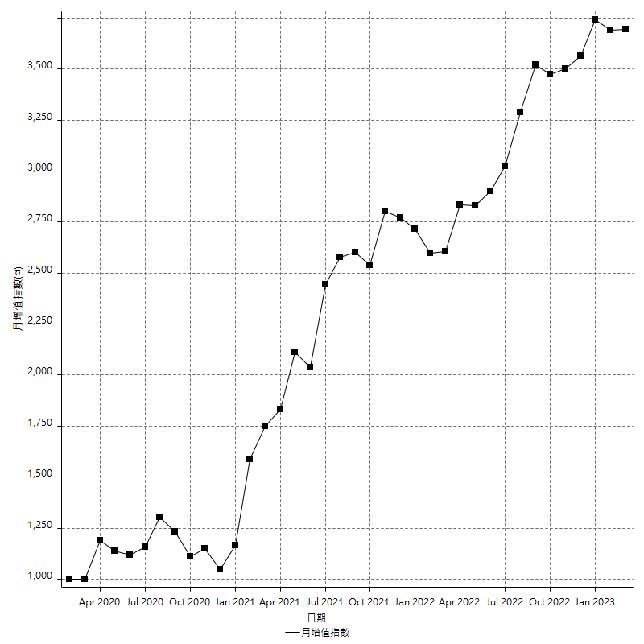
策略績效總結果

 | 所有交易 | 多單 | 空單
淨利 | 526600 | 118400 | 408200
毛利 | 1422200 | 213000 | 1209200
毛損 | -895600 | -94600 | -801000
調整後淨利 | 348672.45949 | 23734.818106 | 248919.32486
調整後毛利 | 1309765.2178 | 145643.48584 | 1110469.2334
調整後毛損 | -961092.7583 | -121908.66773 | -861549.90858
特定淨利 | 638800 | 47000 | 591800
特定毛利 | 988400 | 49200 | 939200
特定毛損 | -349600 | -2200 | -347400
帳戶所需金額 | 72000 | 31400 | 74800
帳戶報酬 | 731.38888889 | 377.07006369 | 545.72192513
初始資本報酬 | 263.3 | 59.2 | 204.1
最大策略虧損 | -77800 | -38200 | -81600
最大策略虧損 (%) | -25.933908046 | -12.103929024 | -29.205440229
最大平倉交易虧損 | -72000 | -31400 | -74800
最大平倉交易虧損 (%) | -22.740740741 | -10.07055805 | -27.339181287
最大的策略虧損報酬 | 6.7686375321 | 3.0994764398 | 5.0024509804
獲利因子 | 1.5879857079 | 2.2515856237 | 1.5096129838
調整獲利因子 | 1.3627875213 | 1.1946934418 | 1.2889203775
特定獲利因子 | 2.8272311213 | 22.363636364 | 2.703511802
最大持有契約數量 | 1 | 1 | 1
滑價支付 | 140000 | 8800 | 131200
佣金支付 | 0 | 0 | 0
未平倉部位損益 | n/a | n/a | n/a
年報酬率 | 85.484152885 | 19.22013616 | 66.264016726
月報酬率 | 7.1236794071 | 1.6016780133 | 5.5220013938
買進持有績效 | 72234.608129 | 72117.939487 | 72234.608129
平均月報酬 | 13857.894737
月報酬的標準差 | 28254.400581

績效比率

成長潛力比(Upside Potential Ratio) | 63.868819391
夏普比率 | 0.43220171749
索丁諾比率 | 1.2548776447
Fouse 比率 | 0.035404050717
Calmar 比率 | 0.0068989547038
Sterling 比率 | 0.0019662027293
淨利/最大損失百分比 | 6269.047619
淨利/最大交易績效拉回百分比 | 6582.5
淨利/最大策略績效拉回百分比 | 676.86375321
特定淨利/最大損失百分比 | 7604.7619048
特定淨利/最大交易績效拉回百分比 | 7985
特定淨利/最大策略績效拉回百分比 | 821.07969152
調整後淨利/最大損失百分比 | 4150.862613
調整後淨利/最大交易績效拉回百分比 | 4358.4057436
調整後淨利/最大策略績效拉回百分比 | 448.16511502

時間分析

交易期間 | 3 Yrs, 1 Mth, 3 Dys, 11 Mins
策略在市場的時間 | 9 Dys, 20 Hrs, 58 Mins
策略在市場的時間百分比 | 0.87764836165
最長的持平期間 | 14 Dys, 23 Hrs, 26 Mins
最大獲利日期 | 2021-06-07
最大虧損日期 | 2020-03-20
最大策略虧損日期 | 3/1/22
最大平倉交易虧損日期 | 3/1/22

詳細權益曲線

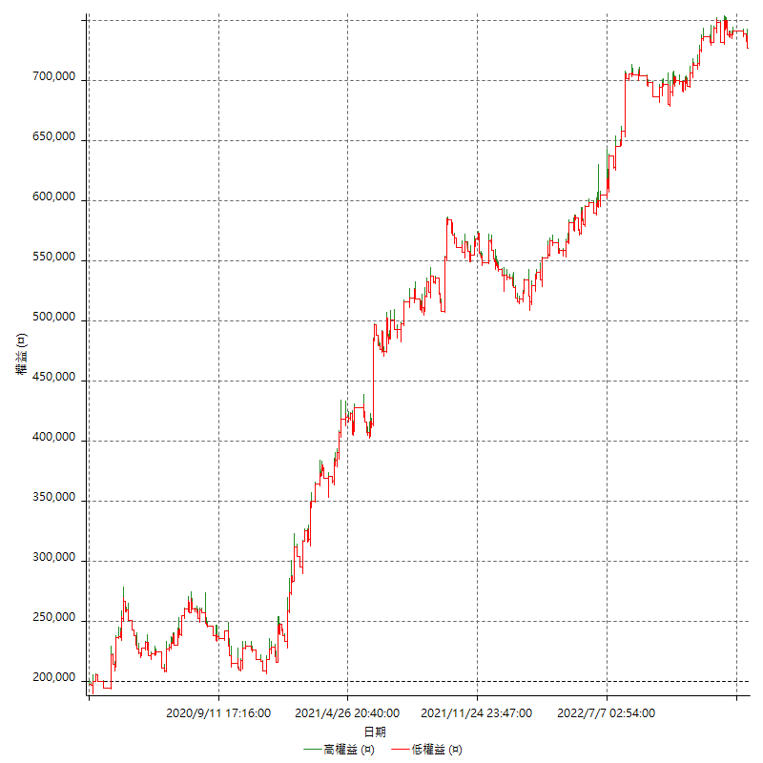

詳細權益曲線及績效拉回

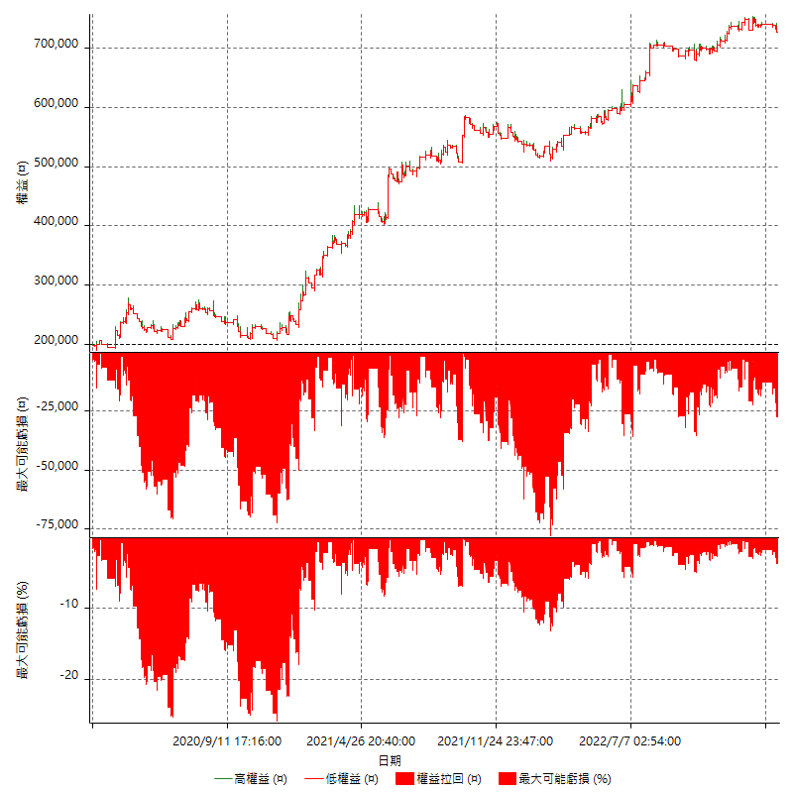

多單詳細權益曲線

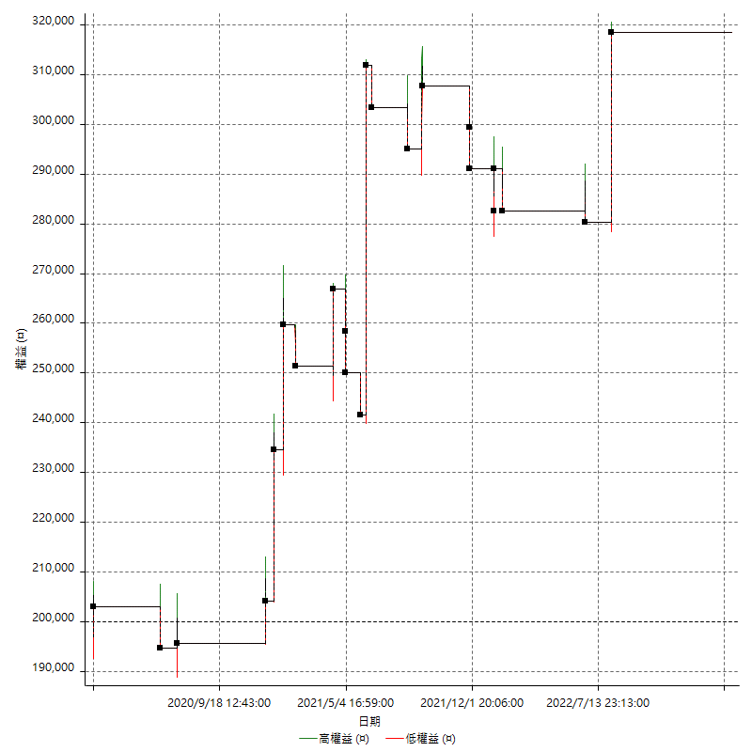

空單詳細權益曲線

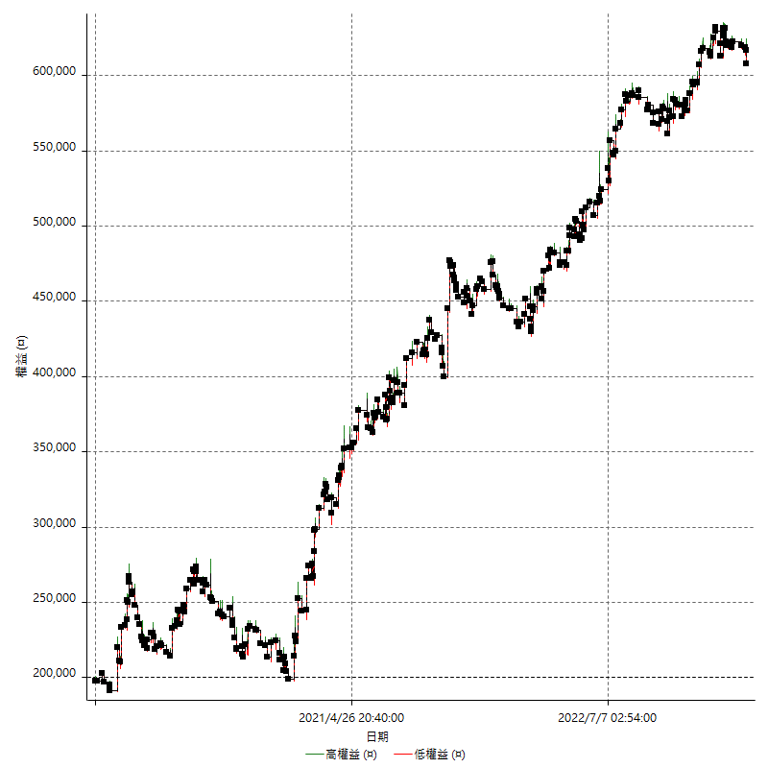

權益增加 & 拉回

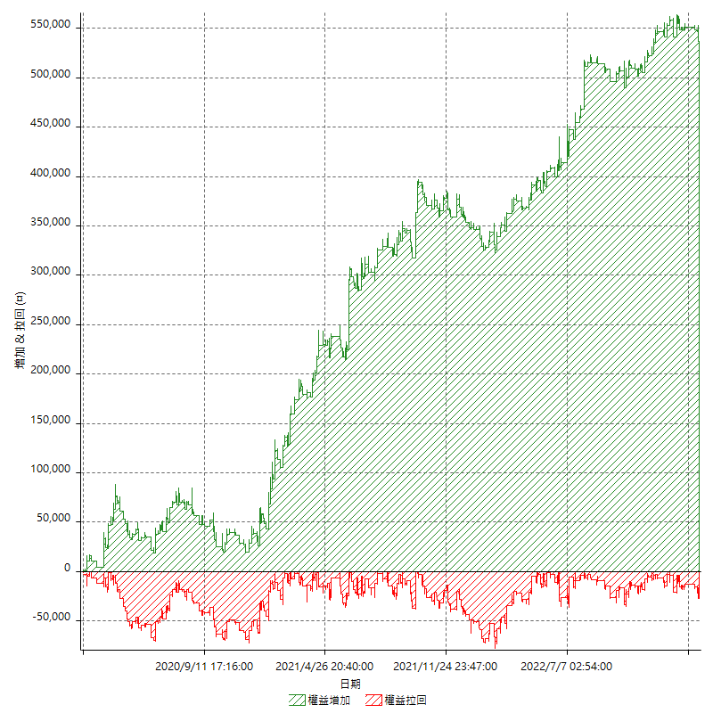

權益增加 & 拉回(%)

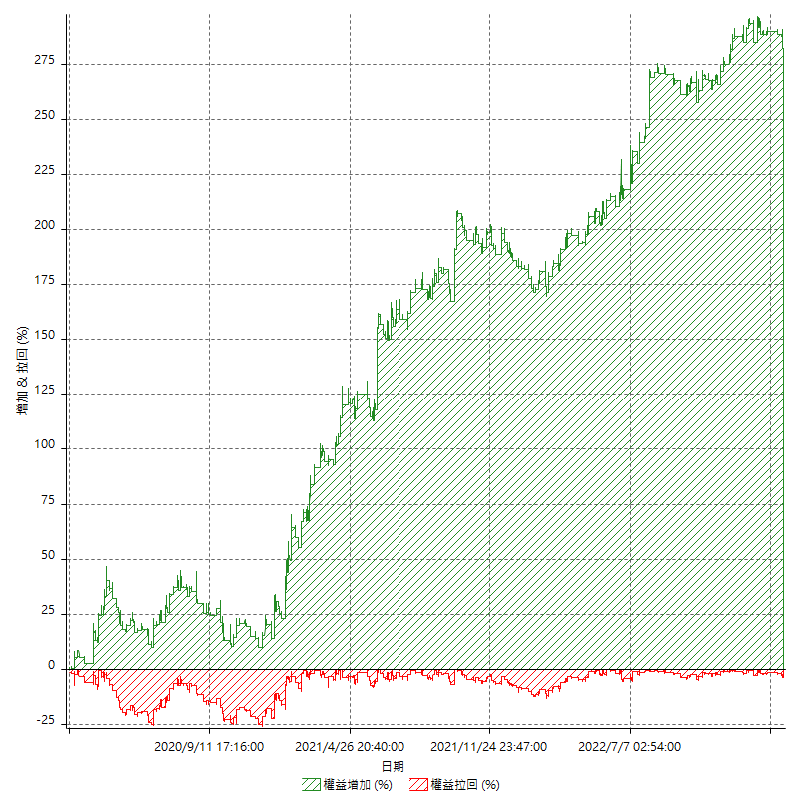

平倉權益曲線

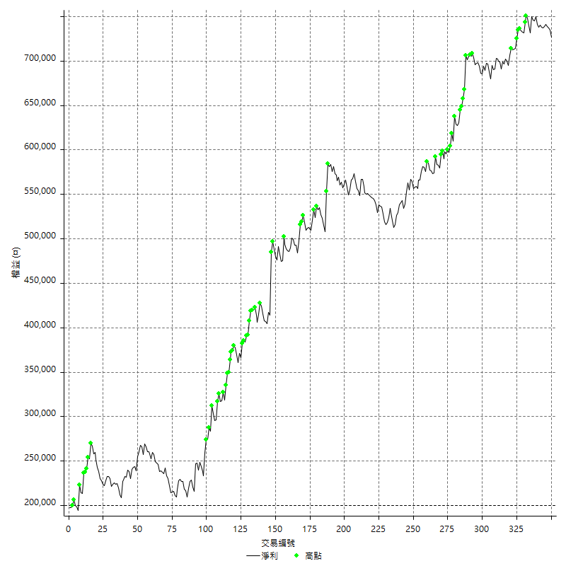

平倉權益曲線及績效拉回

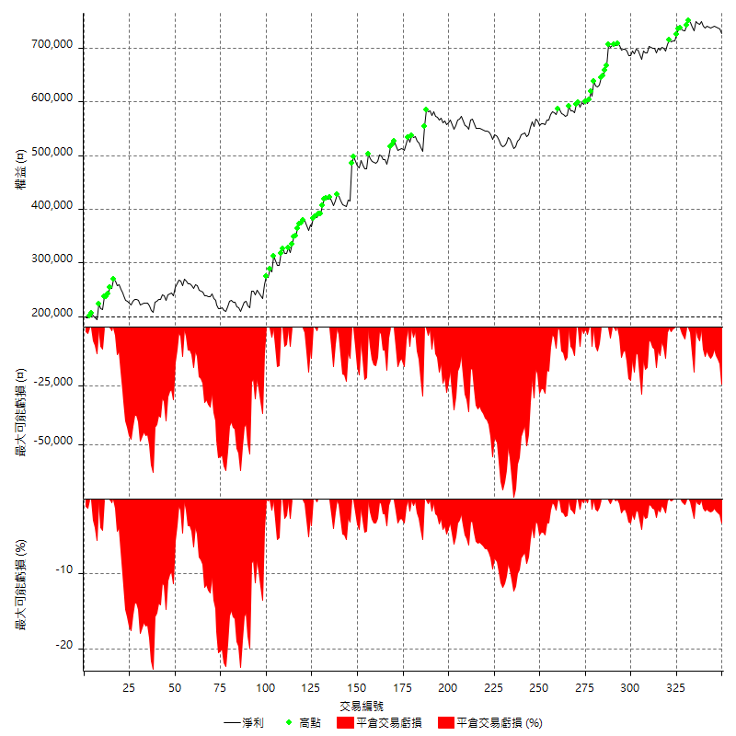

買進持有績效

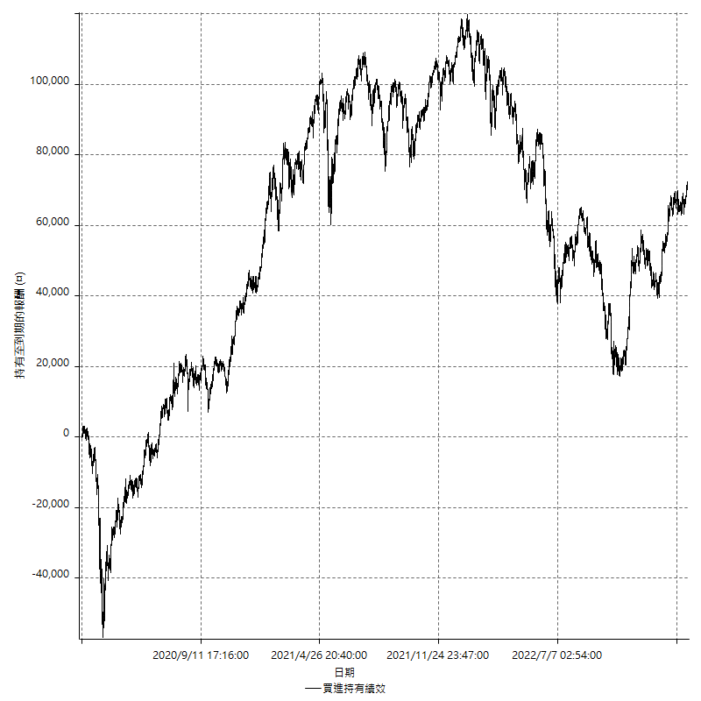

月增值指數

交易分析
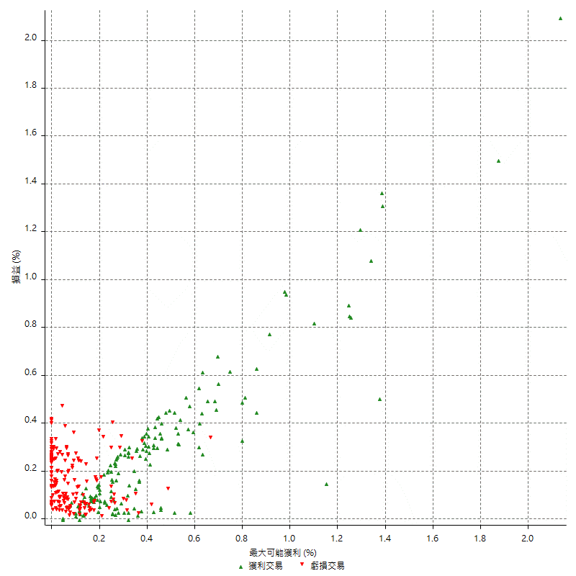
總交易分析

 | 所有交易 | 多單 | 空單
交易總次數 | 350 | 22 | 328
未平倉交易總數量 | 0 | 0 | 0
獲利交易次數 | 160 | 10 | 150
虧損交易次數 | 187 | 12 | 175
勝率 | 45.714285714 | 45.454545455 | 45.731707317
平均交易(獲利 & 虧損) | 1504.5714286 | 5381.8181818 | 1244.5121951
平均獲利交易 | 8888.75 | 21300 | 8061.3333333
平均虧損交易 | -4789.3048128 | -7883.3333333 | -4577.1428571
平均獲利/平均虧損 比率 | 1.8559582961 | 2.7019027484 | 1.7612151477
最大的交易獲利 | 70200 | 70200 | 45400
最大的交易虧損 | -8400 | -8400 | -8400
平倉交易的平均K棒數 | 3.3 | 3.7 | 3.3
獲利平倉交易的平均K棒數 | 4 | 5.6 | 3.9
虧損平倉交易的平均K棒數 | 2.7 | 2.2 | 2.7
平倉交易間的平均K棒數 | 4 | n/a | 4
獲利平倉交易間的平均K棒數 | 323.5 | 5233.5 | 345.4
虧損平倉交易間的平均K棒數 | 277.5 | 4363.8 | 296.6

極端交易

 | 全部 | 正 | 負
1 Std. Deviation of Avg. Trade | 9457.06217 | 9163.4150036 | 3044.1717711
平均交易金額 +1標準差 | 10961.633599 | 18052.165004 | -1745.1330417
平均交易金額 -1標準差 | -7952.4907414 | -274.66500361 | -7833.476584
極端交易次數 | 79 | 14 | 65
極端交易損益比 | -112200 | 433800 | -546000

最大獲利/最大虧損

 | 最大可能獲利 | 最大可能虧損
最大值 | 71400 | -8000
最大值日期 | 2021-06-07 | 2020-03-20
平均值 | 7370.2857143 | -3981.7142857
最大值 (%) | 2.1341463415 | -0.44404973357
最大值 (%) 日期 | 2021-06-07 | 2020-03-20
平均值 (%) | 0.24942425639 | -0.13458156741
1標準差 | 8821.5435322 | 2698.4251862
平均交易金額 +1標準差 | 16191.829246 | -1283.2890995
平均交易金額 -1標準差 | -1451.2578179 | -6680.1394719

交易序列分析

Z值 | -0.56237452588
信賴界限 | 0.42613960765
策略精確預期 | 1504.5714286
最大連續獲利交易次數 | 7
最大連續虧損交易次數 | 7
最大連續獲利金額 | 82200
最大連續虧損金額 | -37400
最大連續獲利 (%) | 19.835907336
最大連續虧損 (%) | -14.395688992

交易序列統計量

連續獲利 | 序列編號 | 序列的平均獲利 | 下筆交易的平均虧損
1 | 39 | 9246.1538462 | -4676.9230769
2 | 28 | 9678.5714286 | -4478.5714286
3 | 8 | 7625 | -4850
4 | 3 | 8883.3333333 | -6066.6666667
5 | 2 | 6000 | -1500
6 | 2 | 9050 | -6500
7 | 1 | 8771.4285714 | -2200
連續虧損 | 序列編號 | 序列的平均虧損 | 下筆交易的平均獲利
1 | 34 | -4576.4705882 | 10494.117647
2 | 26 | -4892.3076923 | 6553.8461538
3 | 13 | -5205.1282051 | 13400
4 | 7 | -4850 | 10828.571429
5 | 4 | -4410 | 6550
7 | 2 | -4185.7142857 | 7000

總交易

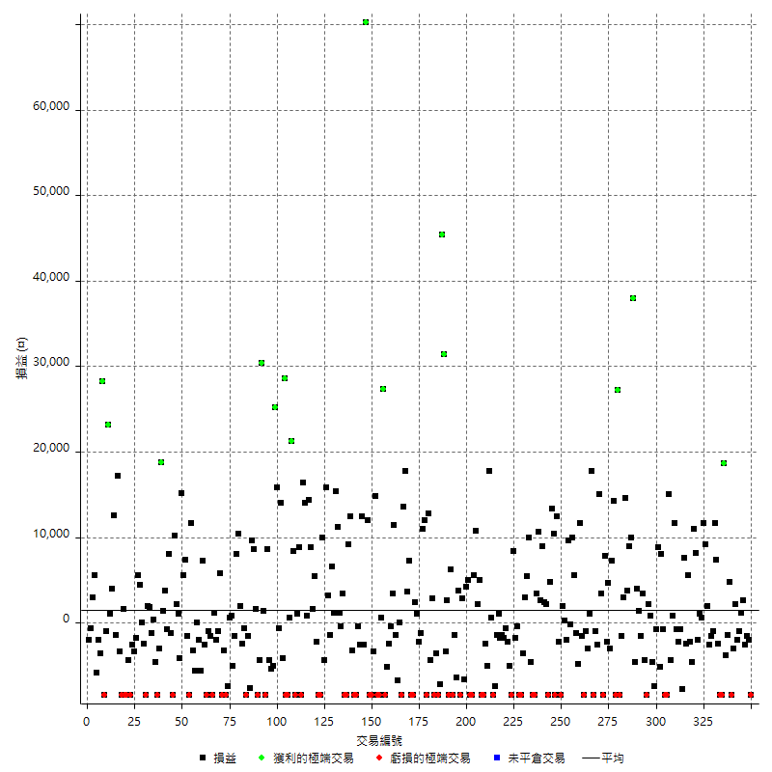

獲利交易

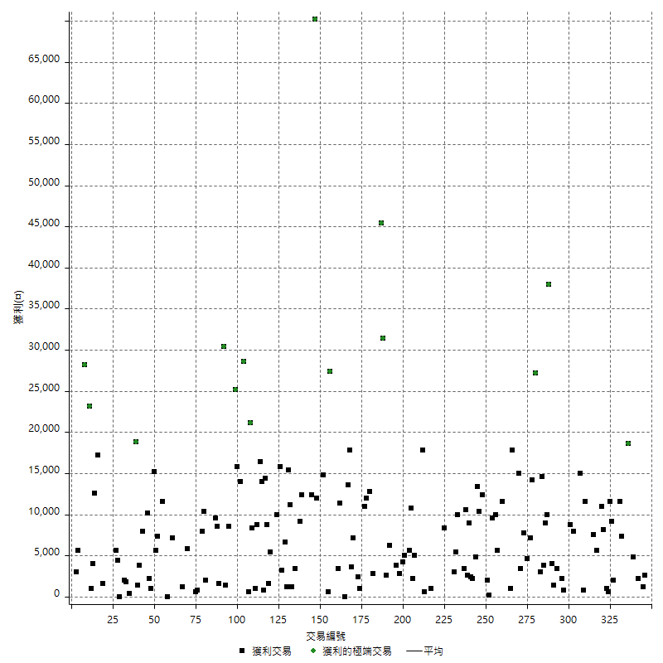

虧損交易

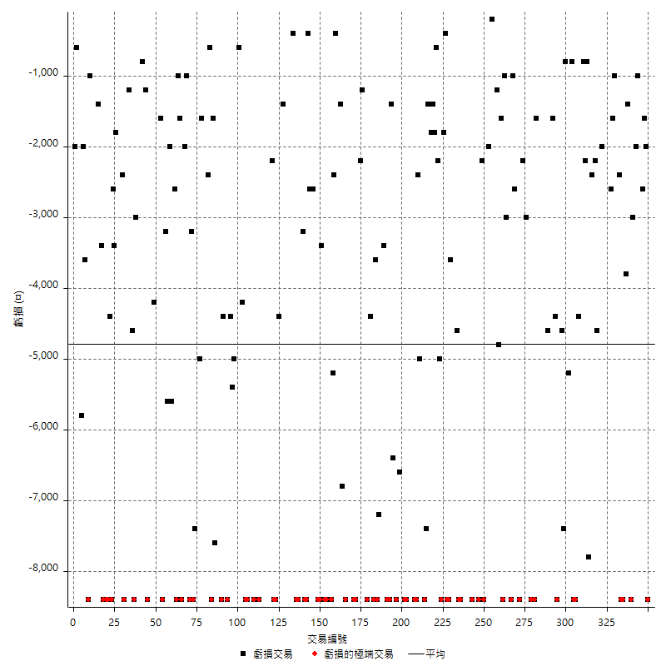

最大可能虧損

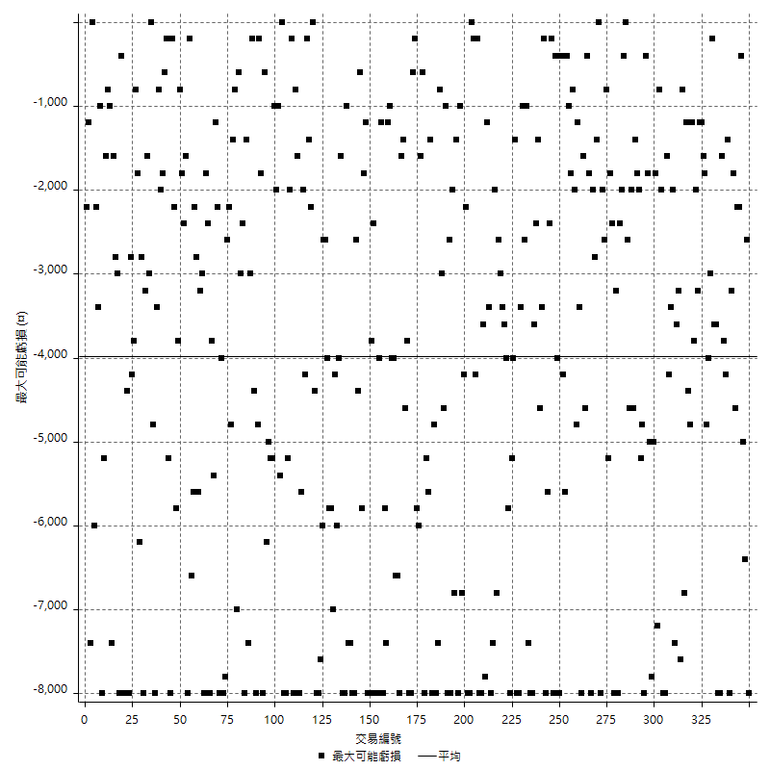

虧損的損益

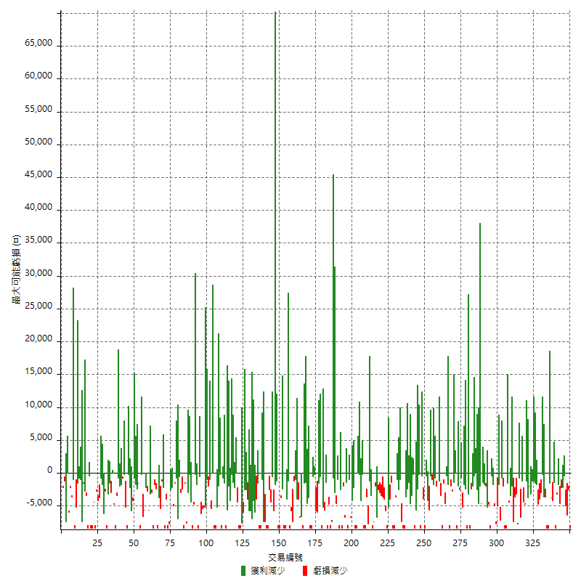

最大虧損幅度

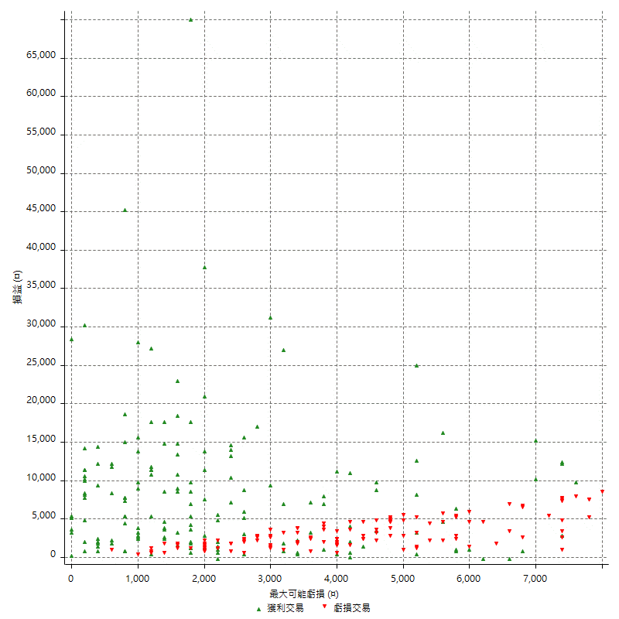

最大虧損幅度 (%)

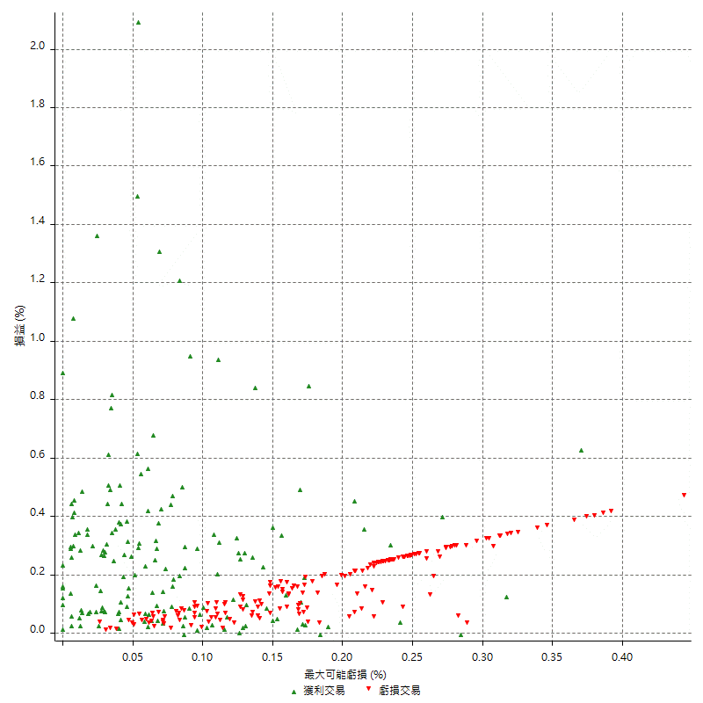

最大可能獲利

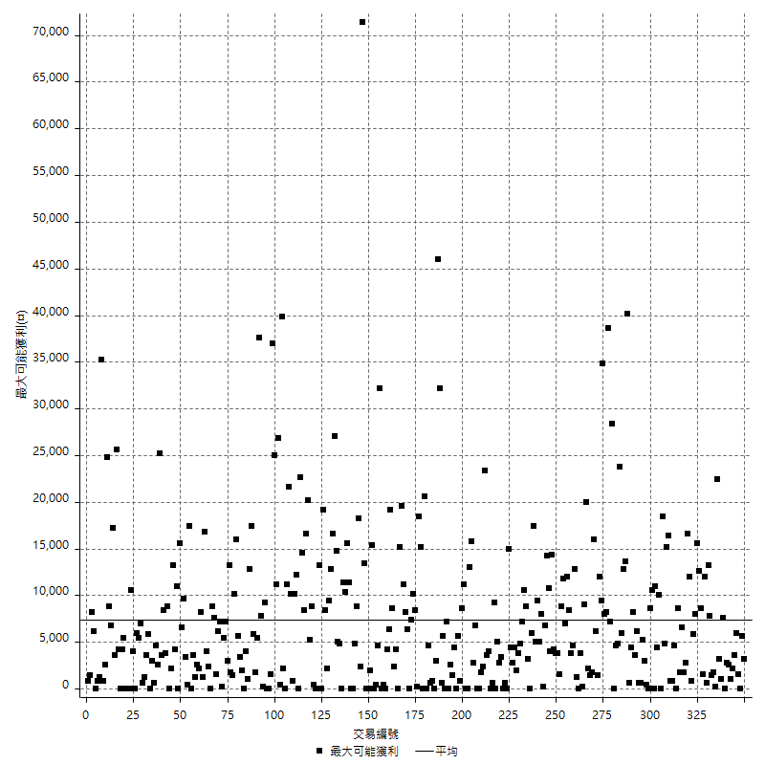

獲利的損益

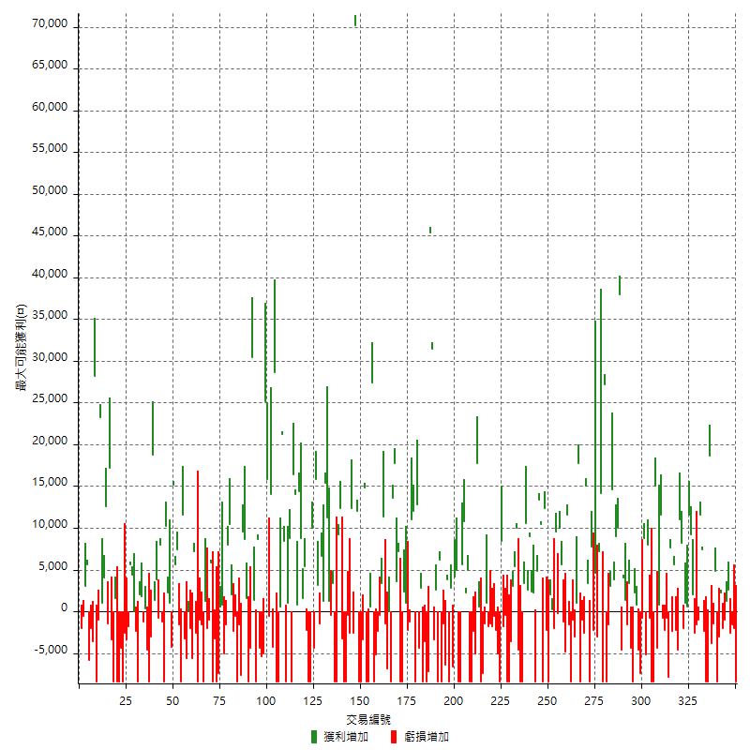

最大獲利幅度

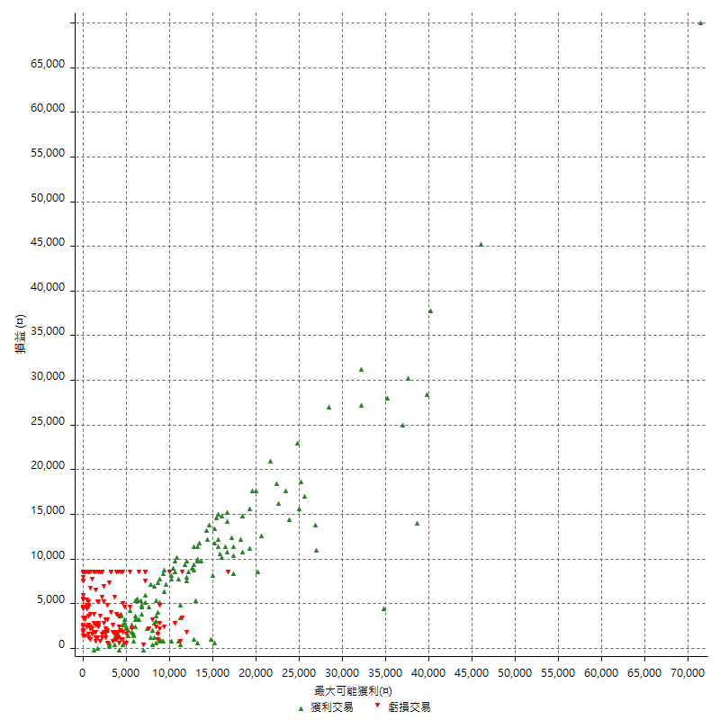

最大獲利幅度 (%)

週期性分析
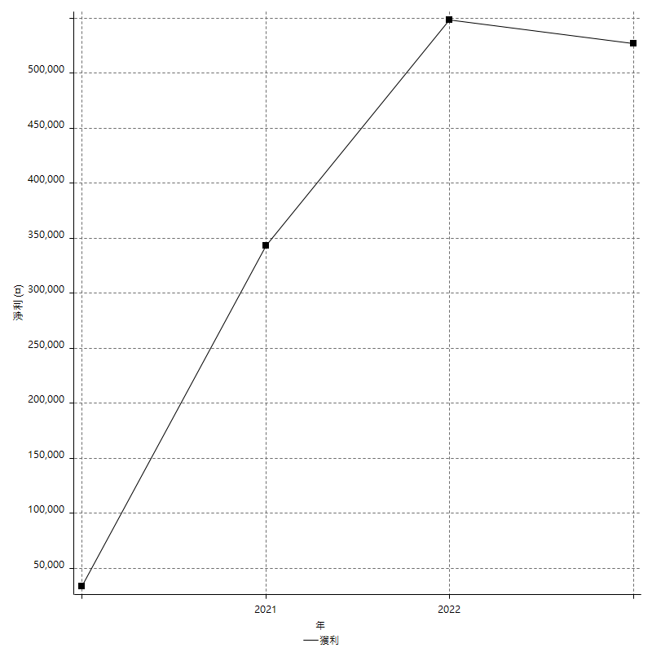
Daily Period Analysis

期間 | 獲利(¤) | 獲利(%) | 毛利 | 毛損 | 交易次數 | 勝率
2023-03-06 | -10400 | -1.4111261872 | 0 | -10400 | 2 | 0
2023-03-03 | -1600 | -0.21662604928 | 0 | -1600 | 1 | 0
2023-02-23 | -2600 | -0.35078251484 | 0 | -2600 | 1 | 0
2023-02-08 | 2600 | 0.35201733008 | 2600 | 0 | 1 | 100
2023-02-07 | 200 | 0.027085590466 | 1200 | -1000 | 2 | 50
2023-02-02 | -2000 | -0.27012425716 | 0 | -2000 | 1 | 0
2023-02-01 | 2200 | 0.2980222162 | 2200 | 0 | 1 | 100
2023-01-30 | -11400 | -1.5208110993 | 0 | -11400 | 2 | 0
2023-01-17 | 4800 | 0.64446831364 | 4800 | 0 | 1 | 100
2023-01-16 | -5200 | -0.69333333333 | 0 | -5200 | 2 | 0
2023-01-13 | 18600 | 2.5430680886 | 18600 | 0 | 1 | 100
2023-01-09 | -16800 | -2.2453889334 | 0 | -16800 | 2 | 0
2022-12-30 | 5000 | 0.6727664155 | 7400 | -2400 | 2 | 50
2022-12-27 | 11600 | 1.585565883 | 11600 | 0 | 1 | 100
2022-12-22 | -2600 | -0.35412694089 | 0 | -2600 | 2 | 0
2022-12-21 | -2600 | -0.35287730727 | 0 | -2600 | 1 | 0
2022-12-09 | 2000 | 0.27218290691 | 2000 | 0 | 1 | 100
2022-12-07 | 9200 | 1.2679162073 | 9200 | 0 | 1 | 100
2022-12-05 | 11600 | 1.6246498599 | 11600 | 0 | 1 | 100
2022-12-01 | 1600 | 0.22459292532 | 1600 | 0 | 2 | 100
2022-11-24 | -2000 | -0.27995520717 | 0 | -2000 | 1 | 0
2022-11-23 | 8200 | 1.1611441518 | 8200 | 0 | 1 | 100
2022-11-18 | 11000 | 1.582278481 | 11000 | 0 | 1 | 100
2022-11-15 | -4600 | -0.6573306659 | 0 | -4600 | 1 | 0
2022-11-14 | -2200 | -0.31339031339 | 0 | -2200 | 1 | 0
2022-11-11 | 3200 | 0.45792787636 | 5600 | -2400 | 2 | 50
2022-11-08 | 7600 | 1.099537037 | 7600 | 0 | 1 | 100
2022-11-07 | -7800 | -1.1158798283 | 0 | -7800 | 1 | 0
2022-11-02 | -800 | -0.11431837668 | 0 | -800 | 1 | 0
2022-10-27 | -2200 | -0.31339031339 | 0 | -2200 | 1 | 0
2022-10-26 | -800 | -0.11383039271 | 0 | -800 | 1 | 0
2022-10-24 | 12400 | 1.7960602549 | 12400 | 0 | 2 | 100
2022-10-18 | 10600 | 1.5592821418 | 15000 | -4400 | 2 | 50
2022-10-14 | -16800 | -2.4117140396 | 0 | -16800 | 2 | 0
2022-10-06 | -800 | -0.11471178664 | 0 | -800 | 1 | 0
2022-10-05 | 8000 | 1.1604293589 | 8000 | 0 | 1 | 100
2022-10-04 | -5200 | -0.74863230636 | 0 | -5200 | 1 | 0
2022-09-29 | 8000 | 1.1651616662 | 8800 | -800 | 2 | 50
2022-09-20 | -12000 | -1.7177211566 | 0 | -12000 | 2 | 0
2022-09-12 | 3000 | 0.43128234618 | 3000 | 0 | 2 | 100
2022-09-08 | -8400 | -1.1931818182 | 0 | -8400 | 1 | 0
2022-08-26 | -1000 | -0.14184397163 | 3400 | -4400 | 2 | 50
2022-08-17 | -1600 | -0.22643645627 | 0 | -1600 | 1 | 0
2022-08-16 | 1400 | 0.19852524107 | 1400 | 0 | 1 | 100
2022-08-11 | 4000 | 0.57045065602 | 4000 | 0 | 1 | 100
2022-08-05 | -4600 | -0.65174270332 | 0 | -4600 | 1 | 0
2022-08-04 | 48000 | 7.2970507753 | 48000 | 0 | 2 | 100
2022-07-29 | 9000 | 1.3871763255 | 9000 | 0 | 1 | 100
2022-07-28 | 3800 | 0.58914728682 | 3800 | 0 | 1 | 100
2022-07-20 | 17600 | 2.8052279248 | 17600 | 0 | 2 | 100
2022-07-18 | -10000 | -1.5688735488 | 0 | -10000 | 2 | 0
2022-07-11 | 27200 | 4.4575549 | 27200 | 0 | 1 | 100
2022-07-08 | -8400 | -1.3579049467 | 0 | -8400 | 1 | 0
2022-07-07 | 14200 | 2.3494374586 | 14200 | 0 | 1 | 100
2022-06-27 | 4200 | 0.69976674442 | 7200 | -3000 | 2 | 50
2022-06-23 | 4600 | 0.7723304231 | 4600 | 0 | 1 | 100
2022-06-22 | -2200 | -0.36801605888 | 0 | -2200 | 1 | 0
2022-06-21 | 7800 | 1.3220338983 | 7800 | 0 | 1 | 100
2022-06-15 | -8400 | -1.4037433155 | 0 | -8400 | 1 | 0
2022-06-08 | 3400 | 0.57142857143 | 3400 | 0 | 1 | 100
2022-06-01 | 15000 | 2.5862068966 | 15000 | 0 | 1 | 100
2022-05-30 | -2600 | -0.44627531754 | 0 | -2600 | 1 | 0
2022-05-27 | -9400 | -1.5878378378 | 0 | -9400 | 2 | 0
2022-05-26 | 17800 | 3.0999651689 | 17800 | 0 | 1 | 100
2022-05-25 | 1000 | 0.17445917655 | 1000 | 0 | 1 | 100
2022-05-23 | -3000 | -0.5206525512 | 0 | -3000 | 1 | 0
2022-05-20 | -9400 | -1.6051912568 | 0 | -9400 | 2 | 0
2022-05-17 | -1600 | -0.27247956403 | 0 | -1600 | 1 | 0
2022-05-16 | 11600 | 2.0152883947 | 11600 | 0 | 1 | 100
2022-05-13 | -6000 | -1.0316368638 | 0 | -6000 | 2 | 0
2022-05-05 | 15600 | 2.7561837456 | 15600 | 0 | 2 | 100
2022-05-04 | -200 | -0.035323207347 | 0 | -200 | 1 | 0
2022-04-29 | 7600 | 1.3605442177 | 9600 | -2000 | 2 | 50
2022-04-26 | 200 | 0.035816618911 | 200 | 0 | 1 | 100
2022-04-19 | -6400 | -1.1331444759 | 2000 | -8400 | 2 | 50
2022-04-08 | -2200 | -0.38800705467 | 0 | -2200 | 1 | 0
2022-03-31 | 12400 | 2.2358456545 | 12400 | 0 | 1 | 100
2022-03-30 | -8400 | -1.4920071048 | 0 | -8400 | 1 | 0
2022-03-29 | 10400 | 1.8820123055 | 10400 | 0 | 1 | 100
2022-03-21 | 18200 | 3.4056886228 | 18200 | 0 | 2 | 100
2022-03-17 | -6200 | -1.1468738439 | 2200 | -8400 | 2 | 50
2022-03-10 | 2400 | 0.44593088071 | 2400 | 0 | 1 | 100
2022-03-09 | 9000 | 1.7006802721 | 9000 | 0 | 1 | 100
2022-03-03 | 13200 | 2.5581395349 | 13200 | 0 | 2 | 100
2022-03-01 | -5000 | -0.95969289827 | 3400 | -8400 | 2 | 50
2022-02-25 | -13000 | -2.4344569288 | 0 | -13000 | 2 | 0
2022-02-17 | 10000 | 1.9083969466 | 10000 | 0 | 1 | 100
2022-02-16 | 5400 | 1.0412649441 | 5400 | 0 | 1 | 100
2022-02-10 | 3000 | 0.58184639255 | 3000 | 0 | 1 | 100
2022-02-08 | -3600 | -0.69337442219 | 0 | -3600 | 1 | 0
2022-01-26 | -8400 | -1.5921152388 | 0 | -8400 | 1 | 0
2022-01-21 | -8400 | -1.5671641791 | 0 | -8400 | 1 | 0
2022-01-17 | -400 | -0.074571215511 | 0 | -400 | 1 | 0
2022-01-12 | -1800 | -0.33444816054 | 0 | -1800 | 1 | 0
2022-01-07 | 0 | 0 | 8400 | -8400 | 2 | 50
2022-01-04 | -5000 | -0.9204712813 | 0 | -5000 | 1 | 0
2021-12-28 | -2800 | -0.51282051282 | 0 | -2800 | 2 | 0
2021-12-27 | -1800 | -0.32858707558 | 0 | -1800 | 1 | 0
2021-12-24 | -1400 | -0.25491624181 | 0 | -1400 | 1 | 0
2021-12-23 | -800 | -0.14545454545 | 1000 | -1800 | 2 | 50
2021-12-22 | -1400 | -0.25389916576 | 0 | -1400 | 1 | 0
2021-12-21 | -7400 | -1.3242662849 | 0 | -7400 | 1 | 0
2021-12-16 | -7800 | -1.376632545 | 600 | -8400 | 2 | 50
2021-12-13 | 17800 | 3.2434402332 | 17800 | 0 | 1 | 100
2021-12-02 | -5000 | -0.90285301553 | 0 | -5000 | 1 | 0
2021-11-30 | -2400 | -0.43149946063 | 0 | -2400 | 1 | 0
2021-11-26 | -16800 | -2.9319371728 | 0 | -16800 | 2 | 0
2021-11-25 | 5000 | 0.88028169014 | 5000 | 0 | 1 | 100
2021-11-22 | 2200 | 0.38882997526 | 2200 | 0 | 1 | 100
2021-11-19 | 10800 | 1.9459459459 | 10800 | 0 | 1 | 100
2021-11-15 | 5600 | 1.019293775 | 5600 | 0 | 1 | 100
2021-11-12 | -8400 | -1.505916099 | 0 | -8400 | 1 | 0
2021-11-09 | -8400 | -1.4835747086 | 0 | -8400 | 1 | 0
2021-11-04 | 9200 | 1.6517055655 | 9200 | 0 | 2 | 100
2021-11-01 | -3800 | -0.67760342368 | 2800 | -6600 | 2 | 50
2021-10-21 | -8400 | -1.4757554462 | 0 | -8400 | 1 | 0
2021-10-19 | -2600 | -0.45470444211 | 3800 | -6400 | 2 | 50
2021-10-15 | -9800 | -1.6850068776 | 0 | -9800 | 2 | 0
2021-10-14 | -2200 | -0.37684138404 | 6200 | -8400 | 2 | 50
2021-10-07 | -800 | -0.13684570647 | 2600 | -3400 | 2 | 50
2021-10-06 | 31400 | 5.6760665221 | 31400 | 0 | 1 | 100
2021-10-04 | 45400 | 8.9405277668 | 45400 | 0 | 1 | 100
2021-09-27 | -7200 | -1.3980582524 | 0 | -7200 | 1 | 0
2021-09-24 | -8400 | -1.6048910967 | 0 | -8400 | 1 | 0
2021-09-23 | -12000 | -2.2413149047 | 0 | -12000 | 2 | 0
2021-09-14 | 2800 | 0.52572286894 | 2800 | 0 | 1 | 100
2021-09-10 | -4400 | -0.81936685289 | 0 | -4400 | 1 | 0
2021-09-07 | 12800 | 2.4418161007 | 12800 | 0 | 1 | 100
2021-09-03 | -8400 | -1.5771686068 | 0 | -8400 | 1 | 0
2021-09-01 | 12000 | 2.3050326546 | 12000 | 0 | 1 | 100
2021-08-30 | 11000 | 2.15855573 | 11000 | 0 | 1 | 100
2021-08-27 | -1200 | -0.23492560689 | 0 | -1200 | 1 | 0
2021-08-25 | -2200 | -0.42884990253 | 0 | -2200 | 1 | 0
2021-08-24 | 1000 | 0.1953125 | 1000 | 0 | 1 | 100
2021-08-23 | 2400 | 0.47095761381 | 2400 | 0 | 1 | 100
2021-08-20 | -8400 | -1.6216216216 | 0 | -8400 | 1 | 0
2021-08-13 | -8400 | -1.5957446809 | 0 | -8400 | 1 | 0
2021-08-12 | 7200 | 1.3867488444 | 7200 | 0 | 1 | 100
2021-08-04 | 3600 | 0.69821567106 | 3600 | 0 | 1 | 100
2021-07-27 | 17800 | 3.5757332262 | 17800 | 0 | 1 | 100
2021-07-22 | 5200 | 1.0556232237 | 13600 | -8400 | 2 | 50
2021-07-15 | 0 | 0 | 0 | 0 | 1 | 0
2021-07-12 | -8200 | -1.6373801917 | 0 | -8200 | 2 | 0
2021-07-06 | 11400 | 2.3293829179 | 11400 | 0 | 1 | 100
2021-07-05 | 3000 | 0.61677631579 | 3400 | -400 | 2 | 50
2021-07-01 | -2400 | -0.49099836334 | 0 | -2400 | 1 | 0
2021-06-30 | -13600 | -2.7070063694 | 0 | -13600 | 2 | 0
2021-06-29 | 27400 | 5.7684210526 | 27400 | 0 | 1 | 100
2021-06-24 | 600 | 0.12647554806 | 600 | 0 | 1 | 100
2021-06-23 | -16800 | -3.4201954397 | 0 | -16800 | 2 | 0
2021-06-22 | 14800 | 3.1066330814 | 14800 | 0 | 1 | 100
2021-06-18 | -3400 | -0.70862859525 | 0 | -3400 | 1 | 0
2021-06-16 | -8400 | -1.7206063089 | 0 | -8400 | 1 | 0
2021-06-10 | -8400 | -1.6915022151 | 0 | -8400 | 1 | 0
2021-06-08 | 12000 | 2.4762690879 | 12000 | 0 | 1 | 100
2021-06-07 | 70200 | 16.94015444 | 70200 | 0 | 1 | 100
2021-06-03 | -2600 | -0.62350119904 | 0 | -2600 | 1 | 0
2021-06-02 | 12400 | 3.0647553139 | 12400 | 0 | 1 | 100
2021-06-01 | -2600 | -0.63850687623 | 0 | -2600 | 1 | 0
2021-05-28 | -400 | -0.098135426889 | 0 | -400 | 1 | 0
2021-05-27 | -8400 | -2.0192307692 | 0 | -8400 | 1 | 0
2021-05-25 | -8400 | -1.9792648445 | 0 | -8400 | 1 | 0
2021-05-21 | -3200 | -0.74836295603 | 0 | -3200 | 1 | 0
2021-05-07 | 12400 | 2.9865125241 | 12400 | 0 | 1 | 100
2021-05-05 | 9200 | 2.2660098522 | 9200 | 0 | 1 | 100
2021-05-04 | -16800 | -3.9735099338 | 0 | -16800 | 2 | 0
2021-04-29 | 3400 | 0.81068192656 | 3400 | 0 | 1 | 100
2021-04-27 | -400 | -0.095283468318 | 0 | -400 | 1 | 0
2021-04-22 | 1200 | 0.28666985189 | 1200 | 0 | 1 | 100
2021-04-14 | 11200 | 2.7491408935 | 11200 | 0 | 1 | 100
2021-04-12 | 16600 | 4.2476970317 | 16600 | 0 | 2 | 100
2021-04-08 | 6600 | 1.7178552837 | 6600 | 0 | 1 | 100
2021-04-06 | 1800 | 0.47071129707 | 3200 | -1400 | 2 | 50
2021-04-01 | 15800 | 4.3098745226 | 15800 | 0 | 1 | 100
2021-03-30 | -4400 | -1.1859838275 | 0 | -4400 | 1 | 0
2021-03-23 | 1600 | 0.43313481321 | 10000 | -8400 | 2 | 50
2021-03-16 | -8400 | -2.2233986236 | 0 | -8400 | 1 | 0
2021-03-15 | -2200 | -0.57894736842 | 0 | -2200 | 1 | 0
2021-03-12 | 5400 | 1.4415376401 | 5400 | 0 | 1 | 100
2021-03-11 | 1600 | 0.42895442359 | 1600 | 0 | 1 | 100
2021-03-10 | 8800 | 2.4162548051 | 8800 | 0 | 1 | 100
2021-03-02 | 14400 | 4.1166380789 | 14400 | 0 | 1 | 100
2021-02-23 | 800 | 0.22922636103 | 800 | 0 | 1 | 100
2021-02-22 | 30400 | 9.541745135 | 30400 | 0 | 2 | 100
2021-02-18 | -8400 | -2.5688073394 | 0 | -8400 | 1 | 0
2021-02-17 | 8800 | 2.7655562539 | 8800 | 0 | 1 | 100
2021-02-05 | -7400 | -2.2727272727 | 1000 | -8400 | 2 | 50
2021-02-02 | 8400 | 2.6481715006 | 8400 | 0 | 1 | 100
2021-01-29 | 21800 | 7.3798239675 | 21800 | 0 | 2 | 100
2021-01-26 | -8400 | -2.7649769585 | 0 | -8400 | 1 | 0
2021-01-21 | -8400 | -2.6905829596 | 0 | -8400 | 1 | 0
2021-01-15 | 28600 | 10.084626234 | 28600 | 0 | 1 | 100
2021-01-13 | -4200 | -1.4593467686 | 0 | -4200 | 1 | 0
2021-01-12 | 14000 | 5.1132213294 | 14000 | 0 | 1 | 100
2021-01-08 | 15200 | 5.8778035576 | 15800 | -600 | 2 | 50
2021-01-06 | 25200 | 10.796915167 | 25200 | 0 | 1 | 100
2020-12-30 | -5000 | -2.0973154362 | 0 | -5000 | 1 | 0
2020-12-28 | -5400 | -2.2149302707 | 0 | -5400 | 1 | 0
2020-12-25 | -4400 | -1.7727639001 | 0 | -4400 | 1 | 0
2020-12-23 | 8600 | 3.5893155259 | 8600 | 0 | 1 | 100
2020-12-22 | -7000 | -2.8386050284 | 1400 | -8400 | 2 | 50
2020-12-21 | 30400 | 14.061054579 | 30400 | 0 | 1 | 100
2020-12-16 | -12800 | -5.5895196507 | 0 | -12800 | 2 | 0
2020-12-09 | 1600 | 0.70360598065 | 1600 | 0 | 1 | 100
2020-12-07 | 8600 | 3.9305301645 | 8600 | 0 | 1 | 100
2020-12-02 | 9600 | 4.5889101338 | 9600 | 0 | 1 | 100
2020-11-26 | -7600 | -3.5055350554 | 0 | -7600 | 1 | 0
2020-11-23 | -1600 | -0.7326007326 | 0 | -1600 | 1 | 0
2020-11-16 | -8400 | -3.7037037037 | 0 | -8400 | 1 | 0
2020-11-09 | -600 | -0.26385224274 | 0 | -600 | 1 | 0
2020-11-06 | -2400 | -1.044386423 | 0 | -2400 | 1 | 0
2020-10-29 | 2000 | 0.87796312555 | 2000 | 0 | 1 | 100
2020-10-26 | 10400 | 4.7838086477 | 10400 | 0 | 1 | 100
2020-10-21 | 8000 | 3.8204393505 | 8000 | 0 | 1 | 100
2020-10-19 | -1600 | -0.75829383886 | 0 | -1600 | 1 | 0
2020-10-16 | -4200 | -1.9516728625 | 800 | -5000 | 2 | 50
2020-10-06 | -6800 | -3.0630630631 | 600 | -7400 | 2 | 50
2020-09-30 | -8400 | -3.6458333333 | 0 | -8400 | 1 | 0
2020-09-28 | -11600 | -4.7933884298 | 0 | -11600 | 2 | 0
2020-09-22 | 5800 | 2.4555461473 | 5800 | 0 | 1 | 100
2020-09-14 | -1000 | -0.4215851602 | 0 | -1000 | 1 | 0
2020-09-10 | -2000 | -0.83612040134 | 0 | -2000 | 1 | 0
2020-09-08 | 1200 | 0.50420168067 | 1200 | 0 | 1 | 100
2020-09-03 | -8400 | -3.4090909091 | 0 | -8400 | 1 | 0
2020-08-25 | -1600 | -0.64516129032 | 0 | -1600 | 1 | 0
2020-08-24 | -9400 | -3.6519036519 | 0 | -9400 | 2 | 0
2020-08-17 | -2600 | -1 | 0 | -2600 | 1 | 0
2020-08-13 | 7200 | 2.8481012658 | 7200 | 0 | 1 | 100
2020-08-11 | -5600 | -2.1671826625 | 0 | -5600 | 1 | 0
2020-08-10 | -2000 | -0.76804915515 | 0 | -2000 | 1 | 0
2020-08-05 | 0 | 0 | 0 | 0 | 1 | 0
2020-07-31 | -5600 | -2.1052631579 | 0 | -5600 | 1 | 0
2020-07-30 | 8400 | 3.2608695652 | 11600 | -3200 | 2 | 50
2020-07-28 | -8400 | -3.1578947368 | 0 | -8400 | 1 | 0
2020-07-27 | 5800 | 2.2290545734 | 7400 | -1600 | 2 | 50
2020-07-21 | 5600 | 2.1995286724 | 5600 | 0 | 1 | 100
2020-07-15 | 15200 | 6.3492063492 | 15200 | 0 | 1 | 100
2020-07-13 | -4200 | -1.724137931 | 0 | -4200 | 1 | 0
2020-07-10 | 1000 | 0.41220115416 | 1000 | 0 | 1 | 100
2020-07-09 | 12400 | 5.3866203301 | 12400 | 0 | 2 | 100
2020-07-03 | -8400 | -3.5205364627 | 0 | -8400 | 1 | 0
2020-07-02 | -1200 | -0.50041701418 | 0 | -1200 | 1 | 0
2020-07-01 | 8000 | 3.4512510785 | 8000 | 0 | 1 | 100
2020-06-30 | 3000 | 1.3111888112 | 3800 | -800 | 2 | 50
2020-06-23 | 1400 | 0.61565523307 | 1400 | 0 | 1 | 100
2020-06-18 | 18800 | 9.012464046 | 18800 | 0 | 1 | 100
2020-06-16 | -3000 | -1.4177693762 | 0 | -3000 | 1 | 0
2020-06-11 | -8400 | -3.8181818182 | 0 | -8400 | 1 | 0
2020-06-10 | -4600 | -2.0480854853 | 0 | -4600 | 1 | 0
2020-06-02 | -800 | -0.35492457853 | 400 | -1200 | 2 | 50
2020-06-01 | 1800 | 0.80500894454 | 1800 | 0 | 1 | 100
2020-05-26 | 2000 | 0.90252707581 | 2000 | 0 | 1 | 100
2020-05-21 | -8400 | -3.652173913 | 0 | -8400 | 1 | 0
2020-05-20 | -2400 | -1.0327022375 | 0 | -2400 | 1 | 0
2020-05-19 | 0 | 0 | 0 | 0 | 1 | 0
2020-05-15 | 4400 | 1.9298245614 | 4400 | 0 | 1 | 100
2020-05-11 | 5600 | 2.5179856115 | 5600 | 0 | 1 | 100
2020-05-08 | -1800 | -0.80285459411 | 0 | -1800 | 1 | 0
2020-05-05 | -3400 | -1.4938488576 | 0 | -3400 | 1 | 0
2020-04-30 | -2600 | -1.1294526499 | 0 | -2600 | 1 | 0
2020-04-29 | -8400 | -3.5205364627 | 0 | -8400 | 1 | 0
2020-04-27 | -4400 | -1.8106995885 | 0 | -4400 | 1 | 0
2020-04-23 | -8400 | -3.3412887828 | 0 | -8400 | 1 | 0
2020-04-17 | -8400 | -3.233256351 | 0 | -8400 | 1 | 0
2020-04-14 | -6800 | -2.5506376594 | 1600 | -8400 | 2 | 50
2020-04-09 | 13800 | 5.4588607595 | 17200 | -3400 | 2 | 50
2020-04-07 | 11200 | 4.6357615894 | 12600 | -1400 | 2 | 50
2020-04-06 | 4000 | 1.6835016835 | 4000 | 0 | 1 | 100
2020-03-31 | 1000 | 0.42265426881 | 1000 | 0 | 1 | 100
2020-03-25 | 23200 | 10.871602624 | 23200 | 0 | 1 | 100
2020-03-24 | -1000 | -0.46641791045 | 0 | -1000 | 1 | 0
2020-03-20 | -8400 | -3.7701974865 | 0 | -8400 | 1 | 0
2020-03-18 | 28200 | 14.491264132 | 28200 | 0 | 1 | 100
2020-03-05 | -5600 | -2.7972027972 | 0 | -5600 | 2 | 0
2020-02-25 | -5800 | -2.8155339806 | 0 | -5800 | 1 | 0
2020-02-21 | 5600 | 2.7944111776 | 5600 | 0 | 1 | 100
2020-02-18 | 3000 | 1.5197568389 | 3000 | 0 | 1 | 100
2020-02-13 | -600 | -0.30303030303 | 0 | -600 | 1 | 0
2020-02-11 | -2000 | -1 | 0 | -2000 | 1 | 0

Daily Rolling Period Analysis

期間 | 獲利(¤) | 獲利(%) | 毛利 | 毛損 | 交易次數 | 勝率
當日 - 2023/3/6 | -10400 | -0.34161082644 | 0 | -10400 | 2 | 0
2023/3/5 - 2023/3/6 | -10400 | -0.34161082644 | 0 | -10400 | 2 | 0
2023/3/4 - 2023/3/6 | -10400 | -0.34161082644 | 0 | -10400 | 2 | 0
2023/3/3 - 2023/3/6 | -12000 | -0.39416633819 | 0 | -12000 | 3 | 0
2023/3/2 - 2023/3/6 | -12000 | -0.39416633819 | 0 | -12000 | 3 | 0
2023/3/1 - 2023/3/6 | -12000 | -0.39416633819 | 0 | -12000 | 3 | 0
2023/2/28 - 2023/3/6 | -12000 | -0.39416633819 | 0 | -12000 | 3 | 0
2023/2/27 - 2023/3/6 | -12000 | -0.39416633819 | 0 | -12000 | 3 | 0
2023/2/26 - 2023/3/6 | -12000 | -0.39416633819 | 0 | -12000 | 3 | 0
2023/2/25 - 2023/3/6 | -12000 | -0.39416633819 | 0 | -12000 | 3 | 0
2023/2/24 - 2023/3/6 | -12000 | -0.39416633819 | 0 | -12000 | 3 | 0
2023/2/23 - 2023/3/6 | -14600 | -0.4795690448 | 0 | -14600 | 4 | 0
2023/2/22 - 2023/3/6 | -14600 | -0.4795690448 | 0 | -14600 | 4 | 0
2023/2/21 - 2023/3/6 | -14600 | -0.4795690448 | 0 | -14600 | 4 | 0
2023/2/20 - 2023/3/6 | -14600 | -0.4795690448 | 0 | -14600 | 4 | 0
2023/2/19 - 2023/3/6 | -14600 | -0.4795690448 | 0 | -14600 | 4 | 0
2023/2/18 - 2023/3/6 | -14600 | -0.4795690448 | 0 | -14600 | 4 | 0
2023/2/17 - 2023/3/6 | -14600 | -0.4795690448 | 0 | -14600 | 4 | 0
2023/2/16 - 2023/3/6 | -14600 | -0.4795690448 | 0 | -14600 | 4 | 0
2023/2/15 - 2023/3/6 | -14600 | -0.4795690448 | 0 | -14600 | 4 | 0
2023/2/14 - 2023/3/6 | -14600 | -0.4795690448 | 0 | -14600 | 4 | 0
2023/2/13 - 2023/3/6 | -14600 | -0.4795690448 | 0 | -14600 | 4 | 0
2023/2/12 - 2023/3/6 | -14600 | -0.4795690448 | 0 | -14600 | 4 | 0
2023/2/11 - 2023/3/6 | -14600 | -0.4795690448 | 0 | -14600 | 4 | 0
2023/2/10 - 2023/3/6 | -14600 | -0.4795690448 | 0 | -14600 | 4 | 0
2023/2/9 - 2023/3/6 | -14600 | -0.4795690448 | 0 | -14600 | 4 | 0
2023/2/8 - 2023/3/6 | -12000 | -0.39484074757 | 2600 | -14600 | 5 | 20
2023/2/7 - 2023/3/6 | -11800 | -0.38856691254 | 3800 | -15600 | 7 | 28.571428571
2023/2/6 - 2023/3/6 | -11800 | -0.38856691254 | 3800 | -15600 | 7 | 28.571428571
2023/2/5 - 2023/3/6 | -11800 | -0.38856691254 | 3800 | -15600 | 7 | 28.571428571
2023/2/4 - 2023/3/6 | -11800 | -0.38856691254 | 3800 | -15600 | 7 | 28.571428571
2023/2/3 - 2023/3/6 | -11800 | -0.38856691254 | 3800 | -15600 | 7 | 28.571428571
2023/2/2 - 2023/3/6 | -13800 | -0.45442571128 | 3800 | -17600 | 8 | 25
2023/2/1 - 2023/3/6 | -11600 | -0.38253528558 | 6000 | -17600 | 9 | 33.333333333
2023/1/31 - 2023/3/6 | -11600 | -0.38253528558 | 6000 | -17600 | 9 | 33.333333333
2023/1/30 - 2023/3/6 | -23000 | -0.75847513521 | 6000 | -29000 | 11 | 27.272727273
2023/1/29 - 2023/3/6 | -23000 | -0.75847513521 | 6000 | -29000 | 11 | 27.272727273
2023/1/28 - 2023/3/6 | -23000 | -0.75847513521 | 6000 | -29000 | 11 | 27.272727273
2023/1/27 - 2023/3/6 | -23000 | -0.75847513521 | 6000 | -29000 | 11 | 27.272727273
2023/1/26 - 2023/3/6 | -23000 | -0.75847513521 | 6000 | -29000 | 11 | 27.272727273
2023/1/25 - 2023/3/6 | -23000 | -0.75847513521 | 6000 | -29000 | 11 | 27.272727273
2023/1/24 - 2023/3/6 | -23000 | -0.75847513521 | 6000 | -29000 | 11 | 27.272727273
2023/1/23 - 2023/3/6 | -23000 | -0.75847513521 | 6000 | -29000 | 11 | 27.272727273
2023/1/22 - 2023/3/6 | -23000 | -0.75847513521 | 6000 | -29000 | 11 | 27.272727273
2023/1/21 - 2023/3/6 | -23000 | -0.75847513521 | 6000 | -29000 | 11 | 27.272727273
2023/1/20 - 2023/3/6 | -23000 | -0.75847513521 | 6000 | -29000 | 11 | 27.272727273
2023/1/19 - 2023/3/6 | -23000 | -0.75847513521 | 6000 | -29000 | 11 | 27.272727273
2023/1/18 - 2023/3/6 | -23000 | -0.75847513521 | 6000 | -29000 | 11 | 27.272727273
2023/1/17 - 2023/3/6 | -18200 | -0.60209077676 | 10800 | -29000 | 12 | 33.333333333
2023/1/16 - 2023/3/6 | -23400 | -0.77411671298 | 10800 | -34200 | 14 | 28.571428571
2023/1/15 - 2023/3/6 | -23400 | -0.77411671298 | 10800 | -34200 | 14 | 28.571428571
2023/1/14 - 2023/3/6 | -23400 | -0.77411671298 | 10800 | -34200 | 14 | 28.571428571
2023/1/13 - 2023/3/6 | -4800 | -0.16077170418 | 29400 | -34200 | 15 | 33.333333333
2023/1/12 - 2023/3/6 | -4800 | -0.16077170418 | 29400 | -34200 | 15 | 33.333333333
2023/1/11 - 2023/3/6 | -4800 | -0.16077170418 | 29400 | -34200 | 15 | 33.333333333
2023/1/10 - 2023/3/6 | -4800 | -0.16077170418 | 29400 | -34200 | 15 | 33.333333333
2023/1/9 - 2023/3/6 | -21600 | -0.72347266881 | 29400 | -51000 | 17 | 29.411764706
2023/1/8 - 2023/3/6 | -21600 | -0.72347266881 | 29400 | -51000 | 17 | 29.411764706
2023/1/7 - 2023/3/6 | -21600 | -0.72347266881 | 29400 | -51000 | 17 | 29.411764706
2023/1/6 - 2023/3/6 | -21600 | -0.72347266881 | 29400 | -51000 | 17 | 29.411764706
2023/1/5 - 2023/3/6 | -21600 | -0.72347266881 | 29400 | -51000 | 17 | 29.411764706
2023/1/4 - 2023/3/6 | -21600 | -0.72347266881 | 29400 | -51000 | 17 | 29.411764706
2023/1/3 - 2023/3/6 | -21600 | -0.72347266881 | 29400 | -51000 | 17 | 29.411764706
2023/1/2 - 2023/3/6 | -21600 | -0.72347266881 | 29400 | -51000 | 17 | 29.411764706
2023/1/1 - 2023/3/6 | -21600 | -0.72347266881 | 29400 | -51000 | 17 | 29.411764706
2022/12/31 - 2023/3/6 | -21600 | -0.72347266881 | 29400 | -51000 | 17 | 29.411764706
2022/12/30 - 2023/3/6 | -16600 | -0.55877204793 | 36800 | -53400 | 19 | 31.578947368
2022/12/29 - 2023/3/6 | -16600 | -0.55877204793 | 36800 | -53400 | 19 | 31.578947368
2022/12/28 - 2023/3/6 | -16600 | -0.55877204793 | 36800 | -53400 | 19 | 31.578947368
2022/12/27 - 2023/3/6 | -5000 | -0.16962952911 | 48400 | -53400 | 20 | 35
2022/12/26 - 2023/3/6 | -5000 | -0.16962952911 | 48400 | -53400 | 20 | 35
2022/12/25 - 2023/3/6 | -5000 | -0.16962952911 | 48400 | -53400 | 20 | 35
2022/12/24 - 2023/3/6 | -5000 | -0.16962952911 | 48400 | -53400 | 20 | 35
2022/12/23 - 2023/3/6 | -5000 | -0.16962952911 | 48400 | -53400 | 20 | 35
2022/12/22 - 2023/3/6 | -7600 | -0.25783688424 | 48400 | -56000 | 22 | 31.818181818
2022/12/21 - 2023/3/6 | -10200 | -0.34604423938 | 48400 | -58600 | 23 | 30.434782609
2022/12/20 - 2023/3/6 | -10200 | -0.34604423938 | 48400 | -58600 | 23 | 30.434782609
2022/12/19 - 2023/3/6 | -10200 | -0.34604423938 | 48400 | -58600 | 23 | 30.434782609
2022/12/18 - 2023/3/6 | -10200 | -0.34604423938 | 48400 | -58600 | 23 | 30.434782609
2022/12/17 - 2023/3/6 | -10200 | -0.34604423938 | 48400 | -58600 | 23 | 30.434782609
2022/12/16 - 2023/3/6 | -10200 | -0.34604423938 | 48400 | -58600 | 23 | 30.434782609
2022/12/15 - 2023/3/6 | -10200 | -0.34604423938 | 48400 | -58600 | 23 | 30.434782609
2022/12/14 - 2023/3/6 | -10200 | -0.34604423938 | 48400 | -58600 | 23 | 30.434782609
2022/12/13 - 2023/3/6 | -10200 | -0.34604423938 | 48400 | -58600 | 23 | 30.434782609
2022/12/12 - 2023/3/6 | -10200 | -0.34604423938 | 48400 | -58600 | 23 | 30.434782609
2022/12/11 - 2023/3/6 | -10200 | -0.34604423938 | 48400 | -58600 | 23 | 30.434782609
2022/12/10 - 2023/3/6 | -10200 | -0.34604423938 | 48400 | -58600 | 23 | 30.434782609
2022/12/9 - 2023/3/6 | -8200 | -0.27857045794 | 50400 | -58600 | 24 | 33.333333333
2022/12/8 - 2023/3/6 | -8200 | -0.27857045794 | 50400 | -58600 | 24 | 33.333333333
2022/12/7 - 2023/3/6 | 1000 | 0.034185696704 | 59600 | -58600 | 25 | 36
2022/12/6 - 2023/3/6 | 1000 | 0.034185696704 | 59600 | -58600 | 25 | 36
2022/12/5 - 2023/3/6 | 12600 | 0.43418332185 | 71200 | -58600 | 26 | 38.461538461
2022/12/4 - 2023/3/6 | 12600 | 0.43418332185 | 71200 | -58600 | 26 | 38.461538461
2022/12/3 - 2023/3/6 | 12600 | 0.43418332185 | 71200 | -58600 | 26 | 38.461538461
2022/12/2 - 2023/3/6 | 12600 | 0.43418332185 | 71200 | -58600 | 26 | 38.461538461
2022/12/1 - 2023/3/6 | 14200 | 0.48985787222 | 72800 | -58600 | 28 | 42.857142857
2022/11/30 - 2023/3/6 | 14200 | 0.48985787222 | 72800 | -58600 | 28 | 42.857142857
2022/11/29 - 2023/3/6 | 14200 | 0.48985787222 | 72800 | -58600 | 28 | 42.857142857
2022/11/28 - 2023/3/6 | 14200 | 0.48985787222 | 72800 | -58600 | 28 | 42.857142857
2022/11/27 - 2023/3/6 | 14200 | 0.48985787222 | 72800 | -58600 | 28 | 42.857142857
2022/11/26 - 2023/3/6 | 14200 | 0.48985787222 | 72800 | -58600 | 28 | 42.857142857
2022/11/25 - 2023/3/6 | 14200 | 0.48985787222 | 72800 | -58600 | 28 | 42.857142857
2022/11/24 - 2023/3/6 | 12200 | 0.42086380571 | 72800 | -60600 | 29 | 41.379310345
2022/11/23 - 2023/3/6 | 20400 | 0.70774354704 | 81000 | -60600 | 30 | 43.333333333
2022/11/22 - 2023/3/6 | 20400 | 0.70774354704 | 81000 | -60600 | 30 | 43.333333333
2022/11/21 - 2023/3/6 | 20400 | 0.70774354704 | 81000 | -60600 | 30 | 43.333333333
2022/11/20 - 2023/3/6 | 20400 | 0.70774354704 | 81000 | -60600 | 30 | 43.333333333
2022/11/19 - 2023/3/6 | 20400 | 0.70774354704 | 81000 | -60600 | 30 | 43.333333333
2022/11/18 - 2023/3/6 | 31400 | 1.0977485666 | 92000 | -60600 | 31 | 45.161290323
2022/11/17 - 2023/3/6 | 31400 | 1.0977485666 | 92000 | -60600 | 31 | 45.161290323
2022/11/16 - 2023/3/6 | 31400 | 1.0977485666 | 92000 | -60600 | 31 | 45.161290323
2022/11/15 - 2023/3/6 | 26800 | 0.93693189764 | 92000 | -65200 | 32 | 43.75
2022/11/14 - 2023/3/6 | 24600 | 0.86001957768 | 92000 | -67400 | 33 | 42.424242424
2022/11/13 - 2023/3/6 | 24600 | 0.86001957768 | 92000 | -67400 | 33 | 42.424242424
2022/11/12 - 2023/3/6 | 24600 | 0.86001957768 | 92000 | -67400 | 33 | 42.424242424
2022/11/11 - 2023/3/6 | 27800 | 0.9757124807 | 97600 | -69800 | 35 | 42.857142857
2022/11/10 - 2023/3/6 | 27800 | 0.9757124807 | 97600 | -69800 | 35 | 42.857142857
2022/11/9 - 2023/3/6 | 27800 | 0.9757124807 | 97600 | -69800 | 35 | 42.857142857
2022/11/8 - 2023/3/6 | 35400 | 1.2491178546 | 105200 | -69800 | 36 | 44.444444444
2022/11/7 - 2023/3/6 | 27600 | 0.97388849682 | 105200 | -77600 | 37 | 43.243243243
2022/11/6 - 2023/3/6 | 27600 | 0.97388849682 | 105200 | -77600 | 37 | 43.243243243
2022/11/5 - 2023/3/6 | 27600 | 0.97388849682 | 105200 | -77600 | 37 | 43.243243243
2022/11/4 - 2023/3/6 | 27600 | 0.97388849682 | 105200 | -77600 | 37 | 43.243243243
2022/11/3 - 2023/3/6 | 27600 | 0.97388849682 | 105200 | -77600 | 37 | 43.243243243
2022/11/2 - 2023/3/6 | 26800 | 0.94565984474 | 105200 | -78400 | 38 | 42.105263158
2022/11/1 - 2023/3/6 | 26800 | 0.94565984474 | 105200 | -78400 | 38 | 42.105263158
2022/10/31 - 2023/3/6 | 26800 | 0.94565984474 | 105200 | -78400 | 38 | 42.105263158
2022/10/30 - 2023/3/6 | 26800 | 0.94565984474 | 105200 | -78400 | 38 | 42.105263158
2022/10/29 - 2023/3/6 | 26800 | 0.94565984474 | 105200 | -78400 | 38 | 42.105263158
2022/10/28 - 2023/3/6 | 26800 | 0.94565984474 | 105200 | -78400 | 38 | 42.105263158
2022/10/27 - 2023/3/6 | 24600 | 0.86803105152 | 105200 | -80600 | 39 | 41.025641026
2022/10/26 - 2023/3/6 | 23800 | 0.83980239944 | 105200 | -81400 | 40 | 40
2022/10/25 - 2023/3/6 | 23800 | 0.83980239944 | 105200 | -81400 | 40 | 40
2022/10/24 - 2023/3/6 | 36200 | 1.2886230955 | 117600 | -81400 | 42 | 42.857142857
2022/10/23 - 2023/3/6 | 36200 | 1.2886230955 | 117600 | -81400 | 42 | 42.857142857
2022/10/22 - 2023/3/6 | 36200 | 1.2886230955 | 117600 | -81400 | 42 | 42.857142857
2022/10/21 - 2023/3/6 | 36200 | 1.2886230955 | 117600 | -81400 | 42 | 42.857142857
2022/10/20 - 2023/3/6 | 36200 | 1.2886230955 | 117600 | -81400 | 42 | 42.857142857
2022/10/19 - 2023/3/6 | 36200 | 1.2886230955 | 117600 | -81400 | 42 | 42.857142857
2022/10/18 - 2023/3/6 | 46800 | 1.6839378238 | 132600 | -85800 | 44 | 43.181818182
2022/10/17 - 2023/3/6 | 46800 | 1.6839378238 | 132600 | -85800 | 44 | 43.181818182
2022/10/16 - 2023/3/6 | 46800 | 1.6839378238 | 132600 | -85800 | 44 | 43.181818182
2022/10/15 - 2023/3/6 | 46800 | 1.6839378238 | 132600 | -85800 | 44 | 43.181818182
2022/10/14 - 2023/3/6 | 30000 | 1.079447323 | 132600 | -102600 | 46 | 41.304347826
2022/10/13 - 2023/3/6 | 30000 | 1.079447323 | 132600 | -102600 | 46 | 41.304347826
2022/10/12 - 2023/3/6 | 30000 | 1.079447323 | 132600 | -102600 | 46 | 41.304347826
2022/10/11 - 2023/3/6 | 30000 | 1.079447323 | 132600 | -102600 | 46 | 41.304347826
2022/10/10 - 2023/3/6 | 30000 | 1.079447323 | 132600 | -102600 | 46 | 41.304347826
2022/10/9 - 2023/3/6 | 30000 | 1.079447323 | 132600 | -102600 | 46 | 41.304347826
2022/10/8 - 2023/3/6 | 30000 | 1.079447323 | 132600 | -102600 | 46 | 41.304347826
2022/10/7 - 2023/3/6 | 30000 | 1.079447323 | 132600 | -102600 | 46 | 41.304347826
2022/10/6 - 2023/3/6 | 29200 | 1.050662061 | 132600 | -103400 | 47 | 40.425531915
2022/10/5 - 2023/3/6 | 37200 | 1.3462651998 | 140600 | -103400 | 48 | 41.666666667
2022/10/4 - 2023/3/6 | 32000 | 1.1580775912 | 140600 | -108600 | 49 | 40.816326531
2022/10/3 - 2023/3/6 | 32000 | 1.1580775912 | 140600 | -108600 | 49 | 40.816326531
2022/10/2 - 2023/3/6 | 32000 | 1.1580775912 | 140600 | -108600 | 49 | 40.816326531
2022/10/1 - 2023/3/6 | 32000 | 1.1580775912 | 140600 | -108600 | 49 | 40.816326531
2022/9/30 - 2023/3/6 | 32000 | 1.1580775912 | 140600 | -108600 | 49 | 40.816326531
2022/9/29 - 2023/3/6 | 40000 | 1.4568764569 | 149400 | -109400 | 51 | 41.176470588
2022/9/28 - 2023/3/6 | 40000 | 1.4568764569 | 149400 | -109400 | 51 | 41.176470588
2022/9/27 - 2023/3/6 | 40000 | 1.4568764569 | 149400 | -109400 | 51 | 41.176470588
2022/9/26 - 2023/3/6 | 40000 | 1.4568764569 | 149400 | -109400 | 51 | 41.176470588
2022/9/25 - 2023/3/6 | 40000 | 1.4568764569 | 149400 | -109400 | 51 | 41.176470588
2022/9/24 - 2023/3/6 | 40000 | 1.4568764569 | 149400 | -109400 | 51 | 41.176470588
2022/9/23 - 2023/3/6 | 40000 | 1.4568764569 | 149400 | -109400 | 51 | 41.176470588
2022/9/22 - 2023/3/6 | 40000 | 1.4568764569 | 149400 | -109400 | 51 | 41.176470588
2022/9/21 - 2023/3/6 | 40000 | 1.4568764569 | 149400 | -109400 | 51 | 41.176470588
2022/9/20 - 2023/3/6 | 28000 | 1.0198135198 | 149400 | -121400 | 53 | 39.622641509
2022/9/19 - 2023/3/6 | 28000 | 1.0198135198 | 149400 | -121400 | 53 | 39.622641509
2022/9/18 - 2023/3/6 | 28000 | 1.0198135198 | 149400 | -121400 | 53 | 39.622641509
2022/9/17 - 2023/3/6 | 28000 | 1.0198135198 | 149400 | -121400 | 53 | 39.622641509
2022/9/16 - 2023/3/6 | 28000 | 1.0198135198 | 149400 | -121400 | 53 | 39.622641509
2022/9/15 - 2023/3/6 | 28000 | 1.0198135198 | 149400 | -121400 | 53 | 39.622641509
2022/9/14 - 2023/3/6 | 28000 | 1.0198135198 | 149400 | -121400 | 53 | 39.622641509
2022/9/13 - 2023/3/6 | 28000 | 1.0198135198 | 149400 | -121400 | 53 | 39.622641509
2022/9/12 - 2023/3/6 | 31000 | 1.1315520514 | 152400 | -121400 | 55 | 41.818181818
2022/9/11 - 2023/3/6 | 31000 | 1.1315520514 | 152400 | -121400 | 55 | 41.818181818
2022/9/10 - 2023/3/6 | 31000 | 1.1315520514 | 152400 | -121400 | 55 | 41.818181818
2022/9/9 - 2023/3/6 | 31000 | 1.1315520514 | 152400 | -121400 | 55 | 41.818181818
2022/9/8 - 2023/3/6 | 22600 | 0.82493794715 | 152400 | -129800 | 56 | 41.071428571
2022/9/7 - 2023/3/6 | 22600 | 0.82493794715 | 152400 | -129800 | 56 | 41.071428571
2022/9/6 - 2023/3/6 | 22600 | 0.82493794715 | 152400 | -129800 | 56 | 41.071428571
2022/9/5 - 2023/3/6 | 22600 | 0.82493794715 | 152400 | -129800 | 56 | 41.071428571
2022/9/4 - 2023/3/6 | 22600 | 0.82493794715 | 152400 | -129800 | 56 | 41.071428571
2022/9/3 - 2023/3/6 | 22600 | 0.82493794715 | 152400 | -129800 | 56 | 41.071428571
2022/9/2 - 2023/3/6 | 22600 | 0.82493794715 | 152400 | -129800 | 56 | 41.071428571
2022/9/1 - 2023/3/6 | 22600 | 0.82493794715 | 152400 | -129800 | 56 | 41.071428571
2022/8/31 - 2023/3/6 | 22600 | 0.82493794715 | 152400 | -129800 | 56 | 41.071428571
2022/8/30 - 2023/3/6 | 22600 | 0.82493794715 | 152400 | -129800 | 56 | 41.071428571
2022/8/29 - 2023/3/6 | 22600 | 0.82493794715 | 152400 | -129800 | 56 | 41.071428571
2022/8/28 - 2023/3/6 | 22600 | 0.82493794715 | 152400 | -129800 | 56 | 41.071428571
2022/8/27 - 2023/3/6 | 22600 | 0.82493794715 | 152400 | -129800 | 56 | 41.071428571
2022/8/26 - 2023/3/6 | 21600 | 0.79039812646 | 155800 | -134200 | 58 | 41.379310345
2022/8/25 - 2023/3/6 | 21600 | 0.79039812646 | 155800 | -134200 | 58 | 41.379310345
2022/8/24 - 2023/3/6 | 21600 | 0.79039812646 | 155800 | -134200 | 58 | 41.379310345
2022/8/23 - 2023/3/6 | 21600 | 0.79039812646 | 155800 | -134200 | 58 | 41.379310345
2022/8/22 - 2023/3/6 | 21600 | 0.79039812646 | 155800 | -134200 | 58 | 41.379310345
2022/8/21 - 2023/3/6 | 21600 | 0.79039812646 | 155800 | -134200 | 58 | 41.379310345
2022/8/20 - 2023/3/6 | 21600 | 0.79039812646 | 155800 | -134200 | 58 | 41.379310345
2022/8/19 - 2023/3/6 | 21600 | 0.79039812646 | 155800 | -134200 | 58 | 41.379310345
2022/8/18 - 2023/3/6 | 21600 | 0.79039812646 | 155800 | -134200 | 58 | 41.379310345
2022/8/17 - 2023/3/6 | 20000 | 0.7318501171 | 155800 | -135800 | 59 | 40.677966102
2022/8/16 - 2023/3/6 | 21400 | 0.78388278388 | 157200 | -135800 | 60 | 41.666666667
2022/8/15 - 2023/3/6 | 21400 | 0.78388278388 | 157200 | -135800 | 60 | 41.666666667
2022/8/14 - 2023/3/6 | 21400 | 0.78388278388 | 157200 | -135800 | 60 | 41.666666667
2022/8/13 - 2023/3/6 | 21400 | 0.78388278388 | 157200 | -135800 | 60 | 41.666666667
2022/8/12 - 2023/3/6 | 21400 | 0.78388278388 | 157200 | -135800 | 60 | 41.666666667
2022/8/11 - 2023/3/6 | 25400 | 0.93313739897 | 161200 | -135800 | 61 | 42.62295082
2022/8/10 - 2023/3/6 | 25400 | 0.93313739897 | 161200 | -135800 | 61 | 42.62295082
2022/8/9 - 2023/3/6 | 25400 | 0.93313739897 | 161200 | -135800 | 61 | 42.62295082
2022/8/8 - 2023/3/6 | 25400 | 0.93313739897 | 161200 | -135800 | 61 | 42.62295082
2022/8/7 - 2023/3/6 | 25400 | 0.93313739897 | 161200 | -135800 | 61 | 42.62295082
2022/8/6 - 2023/3/6 | 25400 | 0.93313739897 | 161200 | -135800 | 61 | 42.62295082
2022/8/5 - 2023/3/6 | 20800 | 0.76414401176 | 161200 | -140400 | 62 | 41.935483871
2022/8/4 - 2023/3/6 | 68800 | 2.6199543031 | 209200 | -140400 | 64 | 43.75
2022/8/3 - 2023/3/6 | 68800 | 2.6199543031 | 209200 | -140400 | 64 | 43.75
2022/8/2 - 2023/3/6 | 68800 | 2.6199543031 | 209200 | -140400 | 64 | 43.75
2022/8/1 - 2023/3/6 | 68800 | 2.6199543031 | 209200 | -140400 | 64 | 43.75
2022/7/31 - 2023/3/6 | 68800 | 2.6199543031 | 209200 | -140400 | 64 | 43.75
2022/7/30 - 2023/3/6 | 68800 | 2.6199543031 | 209200 | -140400 | 64 | 43.75
2022/7/29 - 2023/3/6 | 77800 | 2.9831288344 | 218200 | -140400 | 65 | 44.615384615
2022/7/28 - 2023/3/6 | 81600 | 3.1379787725 | 222000 | -140400 | 66 | 45.454545454
2022/7/27 - 2023/3/6 | 81600 | 3.1379787725 | 222000 | -140400 | 66 | 45.454545454
2022/7/26 - 2023/3/6 | 81600 | 3.1379787725 | 222000 | -140400 | 66 | 45.454545454
2022/7/25 - 2023/3/6 | 81600 | 3.1379787725 | 222000 | -140400 | 66 | 45.454545454
2022/7/24 - 2023/3/6 | 81600 | 3.1379787725 | 222000 | -140400 | 66 | 45.454545454
2022/7/23 - 2023/3/6 | 81600 | 3.1379787725 | 222000 | -140400 | 66 | 45.454545454
2022/7/22 - 2023/3/6 | 81600 | 3.1379787725 | 222000 | -140400 | 66 | 45.454545454
2022/7/21 - 2023/3/6 | 81600 | 3.1379787725 | 222000 | -140400 | 66 | 45.454545454
2022/7/20 - 2023/3/6 | 99200 | 3.867144862 | 239600 | -140400 | 68 | 47.058823529
2022/7/19 - 2023/3/6 | 99200 | 3.867144862 | 239600 | -140400 | 68 | 47.058823529
2022/7/18 - 2023/3/6 | 89200 | 3.4773117106 | 239600 | -150400 | 70 | 45.714285714
2022/7/17 - 2023/3/6 | 89200 | 3.4773117106 | 239600 | -150400 | 70 | 45.714285714
2022/7/16 - 2023/3/6 | 89200 | 3.4773117106 | 239600 | -150400 | 70 | 45.714285714
2022/7/15 - 2023/3/6 | 89200 | 3.4773117106 | 239600 | -150400 | 70 | 45.714285714
2022/7/14 - 2023/3/6 | 89200 | 3.4773117106 | 239600 | -150400 | 70 | 45.714285714
2022/7/13 - 2023/3/6 | 89200 | 3.4773117106 | 239600 | -150400 | 70 | 45.714285714
2022/7/12 - 2023/3/6 | 89200 | 3.4773117106 | 239600 | -150400 | 70 | 45.714285714
2022/7/11 - 2023/3/6 | 116400 | 4.6359725984 | 266800 | -150400 | 71 | 46.478873239
2022/7/10 - 2023/3/6 | 116400 | 4.6359725984 | 266800 | -150400 | 71 | 46.478873239
2022/7/9 - 2023/3/6 | 116400 | 4.6359725984 | 266800 | -150400 | 71 | 46.478873239
2022/7/8 - 2023/3/6 | 108000 | 4.3014178748 | 266800 | -158800 | 72 | 45.833333333
2022/7/7 - 2023/3/6 | 122200 | 4.9226554947 | 281000 | -158800 | 73 | 46.575342466
2022/7/6 - 2023/3/6 | 122200 | 4.9226554947 | 281000 | -158800 | 73 | 46.575342466
2022/7/5 - 2023/3/6 | 122200 | 4.9226554947 | 281000 | -158800 | 73 | 46.575342466
2022/7/4 - 2023/3/6 | 122200 | 4.9226554947 | 281000 | -158800 | 73 | 46.575342466
2022/7/3 - 2023/3/6 | 122200 | 4.9226554947 | 281000 | -158800 | 73 | 46.575342466
2022/7/2 - 2023/3/6 | 122200 | 4.9226554947 | 281000 | -158800 | 73 | 46.575342466
2022/7/1 - 2023/3/6 | 122200 | 4.9226554947 | 281000 | -158800 | 73 | 46.575342466
2022/6/30 - 2023/3/6 | 122200 | 4.9226554947 | 281000 | -158800 | 73 | 46.575342466
2022/6/29 - 2023/3/6 | 122200 | 4.9226554947 | 281000 | -158800 | 73 | 46.575342466
2022/6/28 - 2023/3/6 | 122200 | 4.9226554947 | 281000 | -158800 | 73 | 46.575342466
2022/6/27 - 2023/3/6 | 126400 | 5.1215559157 | 288200 | -161800 | 75 | 46.666666667
2022/6/26 - 2023/3/6 | 126400 | 5.1215559157 | 288200 | -161800 | 75 | 46.666666667
2022/6/25 - 2023/3/6 | 126400 | 5.1215559157 | 288200 | -161800 | 75 | 46.666666667
2022/6/24 - 2023/3/6 | 126400 | 5.1215559157 | 288200 | -161800 | 75 | 46.666666667
2022/6/23 - 2023/3/6 | 131000 | 5.3278021799 | 292800 | -161800 | 76 | 47.368421053
2022/6/22 - 2023/3/6 | 128800 | 5.2383276395 | 292800 | -164000 | 77 | 46.753246753
2022/6/21 - 2023/3/6 | 136600 | 5.5910281598 | 300600 | -164000 | 78 | 47.435897436
2022/6/20 - 2023/3/6 | 136600 | 5.5910281598 | 300600 | -164000 | 78 | 47.435897436
2022/6/19 - 2023/3/6 | 136600 | 5.5910281598 | 300600 | -164000 | 78 | 47.435897436
2022/6/18 - 2023/3/6 | 136600 | 5.5910281598 | 300600 | -164000 | 78 | 47.435897436
2022/6/17 - 2023/3/6 | 136600 | 5.5910281598 | 300600 | -164000 | 78 | 47.435897436
2022/6/16 - 2023/3/6 | 136600 | 5.5910281598 | 300600 | -164000 | 78 | 47.435897436
2022/6/15 - 2023/3/6 | 128200 | 5.2472167649 | 300600 | -172400 | 79 | 46.835443038
2022/6/14 - 2023/3/6 | 128200 | 5.2472167649 | 300600 | -172400 | 79 | 46.835443038
2022/6/13 - 2023/3/6 | 128200 | 5.2472167649 | 300600 | -172400 | 79 | 46.835443038
2022/6/12 - 2023/3/6 | 128200 | 5.2472167649 | 300600 | -172400 | 79 | 46.835443038
2022/6/11 - 2023/3/6 | 128200 | 5.2472167649 | 300600 | -172400 | 79 | 46.835443038
2022/6/10 - 2023/3/6 | 128200 | 5.2472167649 | 300600 | -172400 | 79 | 46.835443038
2022/6/9 - 2023/3/6 | 128200 | 5.2472167649 | 300600 | -172400 | 79 | 46.835443038
2022/6/8 - 2023/3/6 | 131600 | 5.4014119192 | 304000 | -172400 | 80 | 47.5
2022/6/7 - 2023/3/6 | 131600 | 5.4014119192 | 304000 | -172400 | 80 | 47.5
2022/6/6 - 2023/3/6 | 131600 | 5.4014119192 | 304000 | -172400 | 80 | 47.5
2022/6/5 - 2023/3/6 | 131600 | 5.4014119192 | 304000 | -172400 | 80 | 47.5
2022/6/4 - 2023/3/6 | 131600 | 5.4014119192 | 304000 | -172400 | 80 | 47.5
2022/6/3 - 2023/3/6 | 131600 | 5.4014119192 | 304000 | -172400 | 80 | 47.5
2022/6/2 - 2023/3/6 | 131600 | 5.4014119192 | 304000 | -172400 | 80 | 47.5
2022/6/1 - 2023/3/6 | 146600 | 6.092087766 | 319000 | -172400 | 81 | 48.148148148
2022/5/31 - 2023/3/6 | 146600 | 6.092087766 | 319000 | -172400 | 81 | 48.148148148
2022/5/30 - 2023/3/6 | 144000 | 5.9840425532 | 319000 | -175000 | 82 | 47.56097561
2022/5/29 - 2023/3/6 | 144000 | 5.9840425532 | 319000 | -175000 | 82 | 47.56097561
2022/5/28 - 2023/3/6 | 144000 | 5.9840425532 | 319000 | -175000 | 82 | 47.56097561
2022/5/27 - 2023/3/6 | 134600 | 5.5934175532 | 319000 | -184400 | 84 | 46.428571429
2022/5/26 - 2023/3/6 | 152400 | 6.428209887 | 336800 | -184400 | 85 | 47.058823529
2022/5/25 - 2023/3/6 | 153400 | 6.4758527524 | 337800 | -184400 | 86 | 47.674418605
2022/5/24 - 2023/3/6 | 153400 | 6.4758527524 | 337800 | -184400 | 86 | 47.674418605
2022/5/23 - 2023/3/6 | 150400 | 6.3492063492 | 337800 | -187400 | 87 | 47.126436782
2022/5/22 - 2023/3/6 | 150400 | 6.3492063492 | 337800 | -187400 | 87 | 47.126436782
2022/5/21 - 2023/3/6 | 150400 | 6.3492063492 | 337800 | -187400 | 87 | 47.126436782
2022/5/20 - 2023/3/6 | 141000 | 5.9523809524 | 337800 | -196800 | 89 | 46.06741573
2022/5/19 - 2023/3/6 | 141000 | 5.9523809524 | 337800 | -196800 | 89 | 46.06741573
2022/5/18 - 2023/3/6 | 141000 | 5.9523809524 | 337800 | -196800 | 89 | 46.06741573
2022/5/17 - 2023/3/6 | 139400 | 5.884836204 | 337800 | -198400 | 90 | 45.555555556
2022/5/16 - 2023/3/6 | 151000 | 6.437585266 | 349400 | -198400 | 91 | 46.153846154
2022/5/15 - 2023/3/6 | 151000 | 6.437585266 | 349400 | -198400 | 91 | 46.153846154
2022/5/14 - 2023/3/6 | 151000 | 6.437585266 | 349400 | -198400 | 91 | 46.153846154
2022/5/13 - 2023/3/6 | 145000 | 6.181787176 | 349400 | -204400 | 93 | 45.161290323
2022/5/12 - 2023/3/6 | 145000 | 6.181787176 | 349400 | -204400 | 93 | 45.161290323
2022/5/11 - 2023/3/6 | 145000 | 6.181787176 | 349400 | -204400 | 93 | 45.161290323
2022/5/10 - 2023/3/6 | 145000 | 6.181787176 | 349400 | -204400 | 93 | 45.161290323
2022/5/9 - 2023/3/6 | 145000 | 6.181787176 | 349400 | -204400 | 93 | 45.161290323
2022/5/8 - 2023/3/6 | 145000 | 6.181787176 | 349400 | -204400 | 93 | 45.161290323
2022/5/7 - 2023/3/6 | 145000 | 6.181787176 | 349400 | -204400 | 93 | 45.161290323
2022/5/6 - 2023/3/6 | 145000 | 6.181787176 | 349400 | -204400 | 93 | 45.161290323
2022/5/5 - 2023/3/6 | 160600 | 6.9391634981 | 365000 | -204400 | 95 | 46.315789474
2022/5/4 - 2023/3/6 | 160400 | 6.9305219495 | 365000 | -204600 | 96 | 45.833333333
2022/5/3 - 2023/3/6 | 160400 | 6.9305219495 | 365000 | -204600 | 96 | 45.833333333
2022/5/2 - 2023/3/6 | 160400 | 6.9305219495 | 365000 | -204600 | 96 | 45.833333333
2022/5/1 - 2023/3/6 | 160400 | 6.9305219495 | 365000 | -204600 | 96 | 45.833333333
2022/4/30 - 2023/3/6 | 160400 | 6.9305219495 | 365000 | -204600 | 96 | 45.833333333
2022/4/29 - 2023/3/6 | 168000 | 7.3196235622 | 374600 | -206600 | 98 | 45.918367347
2022/4/28 - 2023/3/6 | 168000 | 7.3196235622 | 374600 | -206600 | 98 | 45.918367347
2022/4/27 - 2023/3/6 | 168000 | 7.3196235622 | 374600 | -206600 | 98 | 45.918367347
2022/4/26 - 2023/3/6 | 168200 | 7.3296147812 | 374800 | -206600 | 99 | 46.464646465
2022/4/25 - 2023/3/6 | 168200 | 7.3296147812 | 374800 | -206600 | 99 | 46.464646465
2022/4/24 - 2023/3/6 | 168200 | 7.3296147812 | 374800 | -206600 | 99 | 46.464646465
2022/4/23 - 2023/3/6 | 168200 | 7.3296147812 | 374800 | -206600 | 99 | 46.464646465
2022/4/22 - 2023/3/6 | 168200 | 7.3296147812 | 374800 | -206600 | 99 | 46.464646465
2022/4/21 - 2023/3/6 | 168200 | 7.3296147812 | 374800 | -206600 | 99 | 46.464646465
2022/4/20 - 2023/3/6 | 168200 | 7.3296147812 | 374800 | -206600 | 99 | 46.464646465
2022/4/19 - 2023/3/6 | 161800 | 7.0630347477 | 376800 | -215000 | 101 | 46.534653465
2022/4/18 - 2023/3/6 | 161800 | 7.0630347477 | 376800 | -215000 | 101 | 46.534653465
2022/4/17 - 2023/3/6 | 161800 | 7.0630347477 | 376800 | -215000 | 101 | 46.534653465
2022/4/16 - 2023/3/6 | 161800 | 7.0630347477 | 376800 | -215000 | 101 | 46.534653465
2022/4/15 - 2023/3/6 | 161800 | 7.0630347477 | 376800 | -215000 | 101 | 46.534653465
2022/4/14 - 2023/3/6 | 161800 | 7.0630347477 | 376800 | -215000 | 101 | 46.534653465
2022/4/13 - 2023/3/6 | 161800 | 7.0630347477 | 376800 | -215000 | 101 | 46.534653465
2022/4/12 - 2023/3/6 | 161800 | 7.0630347477 | 376800 | -215000 | 101 | 46.534653465
2022/4/11 - 2023/3/6 | 161800 | 7.0630347477 | 376800 | -215000 | 101 | 46.534653465
2022/4/10 - 2023/3/6 | 161800 | 7.0630347477 | 376800 | -215000 | 101 | 46.534653465
2022/4/9 - 2023/3/6 | 161800 | 7.0630347477 | 376800 | -215000 | 101 | 46.534653465
2022/4/8 - 2023/3/6 | 159600 | 6.9669984285 | 376800 | -217200 | 102 | 46.078431372
2022/4/7 - 2023/3/6 | 159600 | 6.9669984285 | 376800 | -217200 | 102 | 46.078431372
2022/4/6 - 2023/3/6 | 159600 | 6.9669984285 | 376800 | -217200 | 102 | 46.078431372
2022/4/5 - 2023/3/6 | 159600 | 6.9669984285 | 376800 | -217200 | 102 | 46.078431372
2022/4/4 - 2023/3/6 | 159600 | 6.9669984285 | 376800 | -217200 | 102 | 46.078431372
2022/4/3 - 2023/3/6 | 159600 | 6.9669984285 | 376800 | -217200 | 102 | 46.078431372
2022/4/2 - 2023/3/6 | 159600 | 6.9669984285 | 376800 | -217200 | 102 | 46.078431372
2022/4/1 - 2023/3/6 | 159600 | 6.9669984285 | 376800 | -217200 | 102 | 46.078431372
2022/3/31 - 2023/3/6 | 172000 | 7.5904677846 | 389200 | -217200 | 103 | 46.601941748
2022/3/30 - 2023/3/6 | 163600 | 7.2197705207 | 389200 | -225600 | 104 | 46.153846154
2022/3/29 - 2023/3/6 | 174000 | 7.7498663816 | 399600 | -225600 | 105 | 46.666666667
2022/3/28 - 2023/3/6 | 174000 | 7.7498663816 | 399600 | -225600 | 105 | 46.666666667
2022/3/27 - 2023/3/6 | 174000 | 7.7498663816 | 399600 | -225600 | 105 | 46.666666667
2022/3/26 - 2023/3/6 | 174000 | 7.7498663816 | 399600 | -225600 | 105 | 46.666666667
2022/3/25 - 2023/3/6 | 174000 | 7.7498663816 | 399600 | -225600 | 105 | 46.666666667
2022/3/24 - 2023/3/6 | 174000 | 7.7498663816 | 399600 | -225600 | 105 | 46.666666667
2022/3/23 - 2023/3/6 | 174000 | 7.7498663816 | 399600 | -225600 | 105 | 46.666666667
2022/3/22 - 2023/3/6 | 174000 | 7.7498663816 | 399600 | -225600 | 105 | 46.666666667
2022/3/21 - 2023/3/6 | 192200 | 8.7015574067 | 417800 | -225600 | 107 | 47.663551402
2022/3/20 - 2023/3/6 | 192200 | 8.7015574067 | 417800 | -225600 | 107 | 47.663551402
2022/3/19 - 2023/3/6 | 192200 | 8.7015574067 | 417800 | -225600 | 107 | 47.663551402
2022/3/18 - 2023/3/6 | 192200 | 8.7015574067 | 417800 | -225600 | 107 | 47.663551402
2022/3/17 - 2023/3/6 | 186000 | 8.4376701143 | 420000 | -234000 | 109 | 47.706422018
2022/3/16 - 2023/3/6 | 186000 | 8.4376701143 | 420000 | -234000 | 109 | 47.706422018
2022/3/15 - 2023/3/6 | 186000 | 8.4376701143 | 420000 | -234000 | 109 | 47.706422018
2022/3/14 - 2023/3/6 | 186000 | 8.4376701143 | 420000 | -234000 | 109 | 47.706422018
2022/3/13 - 2023/3/6 | 186000 | 8.4376701143 | 420000 | -234000 | 109 | 47.706422018
2022/3/12 - 2023/3/6 | 186000 | 8.4376701143 | 420000 | -234000 | 109 | 47.706422018
2022/3/11 - 2023/3/6 | 186000 | 8.4376701143 | 420000 | -234000 | 109 | 47.706422018
2022/3/10 - 2023/3/6 | 188400 | 8.5651936716 | 422400 | -234000 | 110 | 48.181818182
2022/3/9 - 2023/3/6 | 197400 | 9.0484048405 | 431400 | -234000 | 111 | 48.648648649
2022/3/8 - 2023/3/6 | 197400 | 9.0484048405 | 431400 | -234000 | 111 | 48.648648649
2022/3/7 - 2023/3/6 | 197400 | 9.0484048405 | 431400 | -234000 | 111 | 48.648648649
2022/3/6 - 2023/3/6 | 197400 | 9.0484048405 | 431400 | -234000 | 111 | 48.648648649
2022/3/5 - 2023/3/6 | 197400 | 9.0484048405 | 431400 | -234000 | 111 | 48.648648649
2022/3/4 - 2023/3/6 | 197400 | 9.0484048405 | 431400 | -234000 | 111 | 48.648648649
2022/3/3 - 2023/3/6 | 210600 | 9.771714922 | 444600 | -234000 | 113 | 49.557522124
2022/3/2 - 2023/3/6 | 210600 | 9.771714922 | 444600 | -234000 | 113 | 49.557522124
2022/3/1 - 2023/3/6 | 205600 | 9.569912493 | 448000 | -242400 | 115 | 49.565217391
2022/2/28 - 2023/3/6 | 205600 | 9.569912493 | 448000 | -242400 | 115 | 49.565217391
2022/2/27 - 2023/3/6 | 205600 | 9.569912493 | 448000 | -242400 | 115 | 49.565217391
2022/2/26 - 2023/3/6 | 205600 | 9.569912493 | 448000 | -242400 | 115 | 49.565217391
2022/2/25 - 2023/3/6 | 192600 | 8.9648110222 | 448000 | -255400 | 117 | 48.717948718
2022/2/24 - 2023/3/6 | 192600 | 8.9648110222 | 448000 | -255400 | 117 | 48.717948718
2022/2/23 - 2023/3/6 | 192600 | 8.9648110222 | 448000 | -255400 | 117 | 48.717948718
2022/2/22 - 2023/3/6 | 192600 | 8.9648110222 | 448000 | -255400 | 117 | 48.717948718
2022/2/21 - 2023/3/6 | 192600 | 8.9648110222 | 448000 | -255400 | 117 | 48.717948718
2022/2/20 - 2023/3/6 | 192600 | 8.9648110222 | 448000 | -255400 | 117 | 48.717948718
2022/2/19 - 2023/3/6 | 192600 | 8.9648110222 | 448000 | -255400 | 117 | 48.717948718
2022/2/18 - 2023/3/6 | 192600 | 8.9648110222 | 448000 | -255400 | 117 | 48.717948718
2022/2/17 - 2023/3/6 | 202600 | 9.5188874272 | 458000 | -255400 | 118 | 49.152542373
2022/2/16 - 2023/3/6 | 208000 | 9.8224404987 | 463400 | -255400 | 119 | 49.579831933
2022/2/15 - 2023/3/6 | 208000 | 9.8224404987 | 463400 | -255400 | 119 | 49.579831933
2022/2/14 - 2023/3/6 | 208000 | 9.8224404987 | 463400 | -255400 | 119 | 49.579831933
2022/2/13 - 2023/3/6 | 208000 | 9.8224404987 | 463400 | -255400 | 119 | 49.579831933
2022/2/12 - 2023/3/6 | 208000 | 9.8224404987 | 463400 | -255400 | 119 | 49.579831933
2022/2/11 - 2023/3/6 | 208000 | 9.8224404987 | 463400 | -255400 | 119 | 49.579831933
2022/2/10 - 2023/3/6 | 211000 | 9.9924228073 | 466400 | -255400 | 120 | 50
2022/2/9 - 2023/3/6 | 211000 | 9.9924228073 | 466400 | -255400 | 120 | 50
2022/2/8 - 2023/3/6 | 207400 | 9.8219359727 | 466400 | -259000 | 121 | 49.586776859
2022/2/7 - 2023/3/6 | 207400 | 9.8219359727 | 466400 | -259000 | 121 | 49.586776859
2022/2/6 - 2023/3/6 | 207400 | 9.8219359727 | 466400 | -259000 | 121 | 49.586776859
2022/2/5 - 2023/3/6 | 207400 | 9.8219359727 | 466400 | -259000 | 121 | 49.586776859
2022/2/4 - 2023/3/6 | 207400 | 9.8219359727 | 466400 | -259000 | 121 | 49.586776859
2022/2/3 - 2023/3/6 | 207400 | 9.8219359727 | 466400 | -259000 | 121 | 49.586776859
2022/2/2 - 2023/3/6 | 207400 | 9.8219359727 | 466400 | -259000 | 121 | 49.586776859
2022/2/1 - 2023/3/6 | 207400 | 9.8219359727 | 466400 | -259000 | 121 | 49.586776859
2022/1/31 - 2023/3/6 | 207400 | 9.8219359727 | 466400 | -259000 | 121 | 49.586776859
2022/1/30 - 2023/3/6 | 207400 | 9.8219359727 | 466400 | -259000 | 121 | 49.586776859
2022/1/29 - 2023/3/6 | 207400 | 9.8219359727 | 466400 | -259000 | 121 | 49.586776859
2022/1/28 - 2023/3/6 | 207400 | 9.8219359727 | 466400 | -259000 | 121 | 49.586776859
2022/1/27 - 2023/3/6 | 207400 | 9.8219359727 | 466400 | -259000 | 121 | 49.586776859
2022/1/26 - 2023/3/6 | 199000 | 9.4241333586 | 466400 | -267400 | 122 | 49.180327869
2022/1/25 - 2023/3/6 | 199000 | 9.4241333586 | 466400 | -267400 | 122 | 49.180327869
2022/1/24 - 2023/3/6 | 199000 | 9.4241333586 | 466400 | -267400 | 122 | 49.180327869
2022/1/23 - 2023/3/6 | 199000 | 9.4241333586 | 466400 | -267400 | 122 | 49.180327869
2022/1/22 - 2023/3/6 | 199000 | 9.4241333586 | 466400 | -267400 | 122 | 49.180327869
2022/1/21 - 2023/3/6 | 190600 | 9.0263307445 | 466400 | -275800 | 123 | 48.780487805
2022/1/20 - 2023/3/6 | 190600 | 9.0263307445 | 466400 | -275800 | 123 | 48.780487805
2022/1/19 - 2023/3/6 | 190600 | 9.0263307445 | 466400 | -275800 | 123 | 48.780487805
2022/1/18 - 2023/3/6 | 190600 | 9.0263307445 | 466400 | -275800 | 123 | 48.780487805
2022/1/17 - 2023/3/6 | 190200 | 9.0073877628 | 466400 | -276200 | 124 | 48.387096774
2022/1/16 - 2023/3/6 | 190200 | 9.0073877628 | 466400 | -276200 | 124 | 48.387096774
2022/1/15 - 2023/3/6 | 190200 | 9.0073877628 | 466400 | -276200 | 124 | 48.387096774
2022/1/14 - 2023/3/6 | 190200 | 9.0073877628 | 466400 | -276200 | 124 | 48.387096774
2022/1/13 - 2023/3/6 | 190200 | 9.0073877628 | 466400 | -276200 | 124 | 48.387096774
2022/1/12 - 2023/3/6 | 188400 | 8.9221443455 | 466400 | -278000 | 125 | 48
2022/1/11 - 2023/3/6 | 188400 | 8.9221443455 | 466400 | -278000 | 125 | 48
2022/1/10 - 2023/3/6 | 188400 | 8.9221443455 | 466400 | -278000 | 125 | 48
2022/1/9 - 2023/3/6 | 188400 | 8.9221443455 | 466400 | -278000 | 125 | 48
2022/1/8 - 2023/3/6 | 188400 | 8.9221443455 | 466400 | -278000 | 125 | 48
2022/1/7 - 2023/3/6 | 188400 | 8.9936986825 | 474800 | -286400 | 127 | 48.031496063
2022/1/6 - 2023/3/6 | 188400 | 8.9936986825 | 474800 | -286400 | 127 | 48.031496063
2022/1/5 - 2023/3/6 | 188400 | 8.9936986825 | 474800 | -286400 | 127 | 48.031496063
2022/1/4 - 2023/3/6 | 183400 | 8.7550124117 | 474800 | -291400 | 128 | 47.65625
2022/1/3 - 2023/3/6 | 183400 | 8.7550124117 | 474800 | -291400 | 128 | 47.65625
2022/1/2 - 2023/3/6 | 183400 | 8.7550124117 | 474800 | -291400 | 128 | 47.65625
2022/1/1 - 2023/3/6 | 183400 | 8.7550124117 | 474800 | -291400 | 128 | 47.65625
2021/12/31 - 2023/3/6 | 183400 | 8.7550124117 | 474800 | -291400 | 128 | 47.65625
2021/12/30 - 2023/3/6 | 183400 | 8.7550124117 | 474800 | -291400 | 128 | 47.65625
2021/12/29 - 2023/3/6 | 183400 | 8.7550124117 | 474800 | -291400 | 128 | 47.65625
...
05/2022 - 03/2023 | 160400 | 28.329212292 | 365000 | -204600 | 96 | 45.833333333
04/2022 - 03/2023 | 159600 | 28.148148148 | 376800 | -217200 | 102 | 46.078431372
03/2022 - 03/2023 | 205600 | 39.462571977 | 448000 | -242400 | 115 | 49.565217391
02/2022 - 03/2023 | 207400 | 39.946070878 | 466400 | -259000 | 121 | 49.586776859
01/2022 - 03/2023 | 183400 | 33.762886598 | 474800 | -291400 | 128 | 47.65625
12/2021 - 03/2023 | 172800 | 31.202600217 | 494200 | -321400 | 140 | 45.714285714
11/2021 - 03/2023 | 165800 | 29.564907275 | 529800 | -364000 | 153 | 46.405228758
10/2021 - 03/2023 | 218800 | 43.087829854 | 619200 | -400400 | 164 | 46.341463415
09/2021 - 03/2023 | 206000 | 39.569727238 | 646800 | -440800 | 173 | 45.664739884
08/2021 - 03/2023 | 211000 | 40.923196276 | 672000 | -461000 | 182 | 46.153846154
07/2021 - 03/2023 | 237800 | 48.649754501 | 718200 | -480400 | 192 | 45.833333333
06/2021 - 03/2023 | 319400 | 78.438113949 | 855600 | -536200 | 207 | 45.410628019
05/2021 - 03/2023 | 303800 | 71.854304636 | 877200 | -573400 | 215 | 44.651162791
04/2021 - 03/2023 | 360000 | 98.199672668 | 935200 | -575200 | 225 | 46.222222222
03/2021 - 03/2023 | 376800 | 107.7186964 | 975400 | -598600 | 234 | 46.581196581
02/2021 - 03/2023 | 409400 | 129.0668348 | 1024800 | -615400 | 242 | 47.520661157
01/2021 - 03/2023 | 493200 | 211.31105398 | 1130200 | -637000 | 252 | 48.015873016
12/2020 - 03/2023 | 517400 | 247.32313576 | 1190400 | -673000 | 264 | 48.106060606
11/2020 - 03/2023 | 496800 | 216.18798956 | 1190400 | -693600 | 269 | 47.211895911
10/2020 - 03/2023 | 504600 | 227.2972973 | 1212200 | -707600 | 277 | 47.653429603
09/2020 - 03/2023 | 480200 | 194.88636364 | 1219200 | -739000 | 285 | 47.01754386
08/2020 - 03/2023 | 466200 | 179.03225806 | 1226400 | -760200 | 293 | 46.075085324
07/2020 - 03/2023 | 494800 | 213.45987921 | 1287600 | -792800 | 308 | 46.428571429
06/2020 - 03/2023 | 503000 | 224.95527728 | 1313800 | -810800 | 318 | 46.540880503
05/2020 - 03/2023 | 499000 | 219.24428822 | 1325800 | -826800 | 326 | 46.319018405
04/2020 - 03/2023 | 489000 | 205.80808081 | 1361200 | -872200 | 338 | 45.857988166
03/2020 - 03/2023 | 526400 | 262.93706294 | 1413600 | -887200 | 345 | 45.797101449
02/2020 - 03/2023 | 526600 | 263.3 | 1422200 | -895600 | 350 | 45.714285714

Annual Period Analysis

期間 | 獲利(¤) | 獲利(%) | 毛利 | 毛損 | 交易次數 | 勝率
2023 | -21600 | -2.8869286287 | 29400 | -51000 | 17 | 29.411764706
2022 | 205000 | 37.739322533 | 445400 | -240400 | 111 | 50.45045045
2021 | 309800 | 132.73350471 | 655400 | -345600 | 124 | 48.387096774
2020 | 33400 | 16.7 | 292000 | -258600 | 98 | 39.795918367

Annual Rolling Period Analysis

期間 | 獲利(¤) | 獲利(%) | 毛利 | 毛損 | 交易次數 | 勝率
當日 - 2023 | -21600 | -2.8869286287 | 29400 | -51000 | 17 | 29.411764706
2022 - 2023 | 183400 | 33.762886598 | 474800 | -291400 | 128 | 47.65625
2021 - 2023 | 493200 | 211.31105398 | 1130200 | -637000 | 252 | 48.015873016
2020 - 2023 | 526600 | 263.3 | 1422200 | -895600 | 350 | 45.714285714

每月獲利和虧損

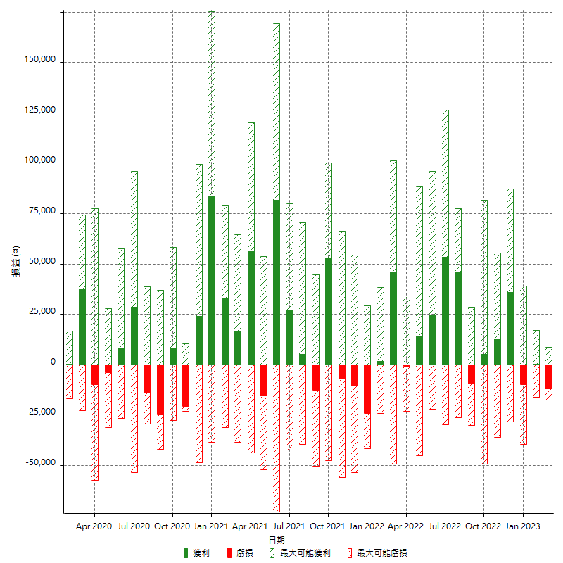

每月獲利和虧損 (%)

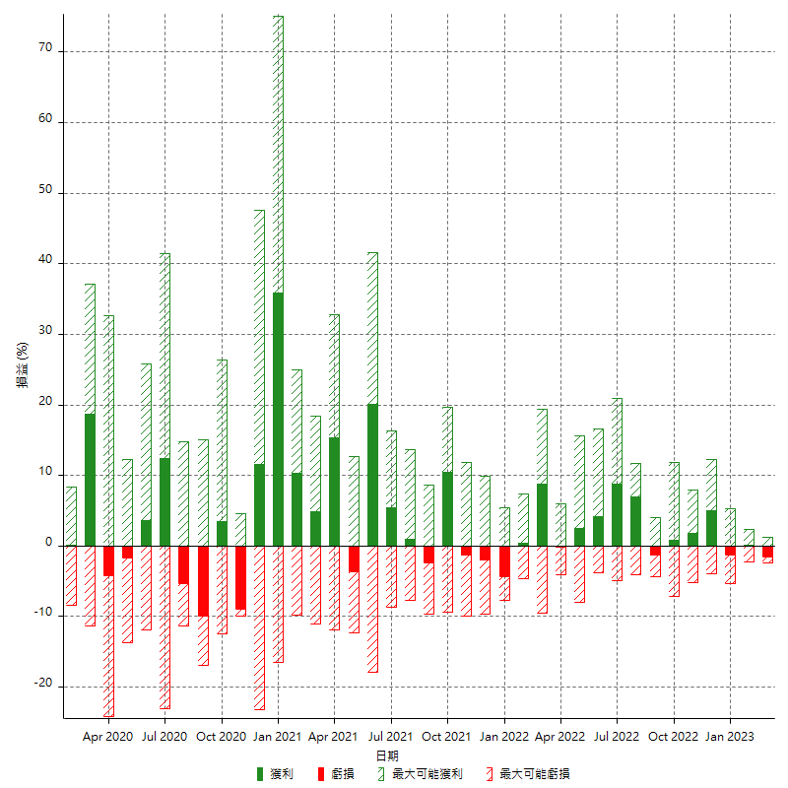

每月累積淨利

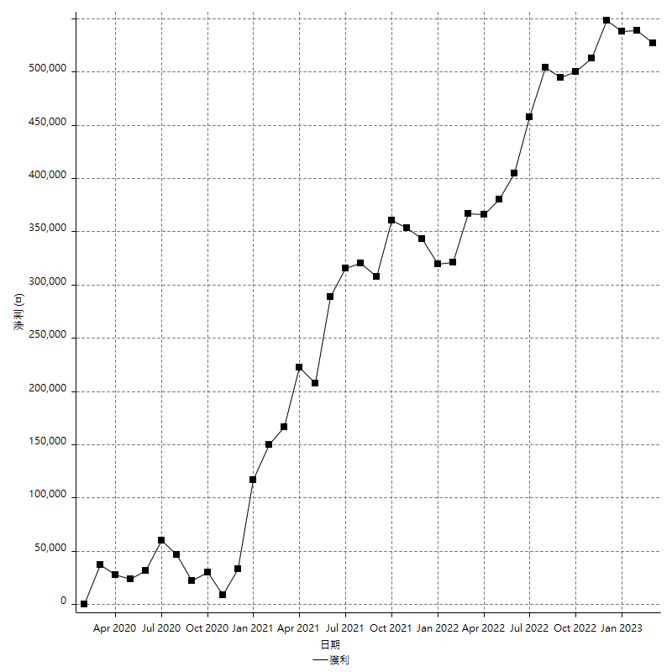

每月平均獲利

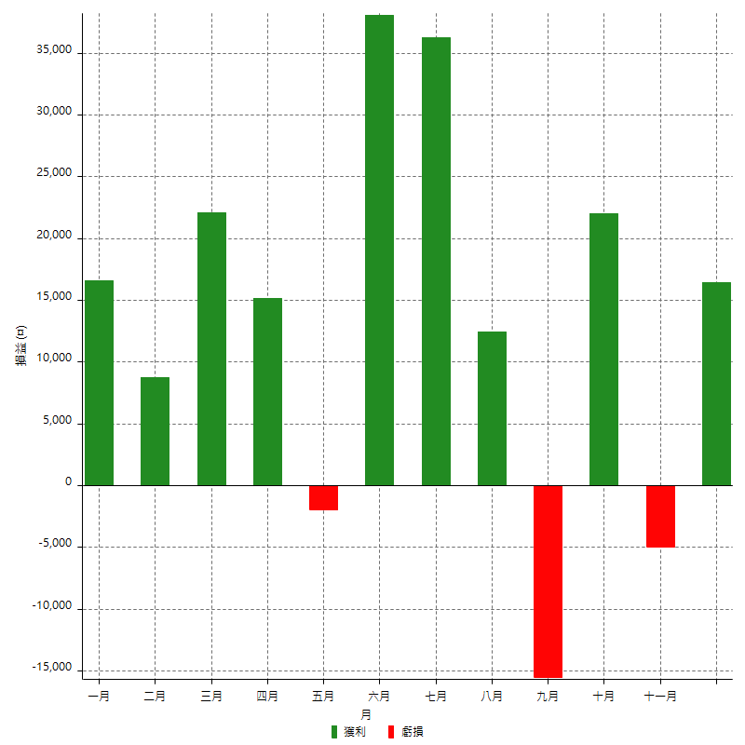

年獲利和虧損

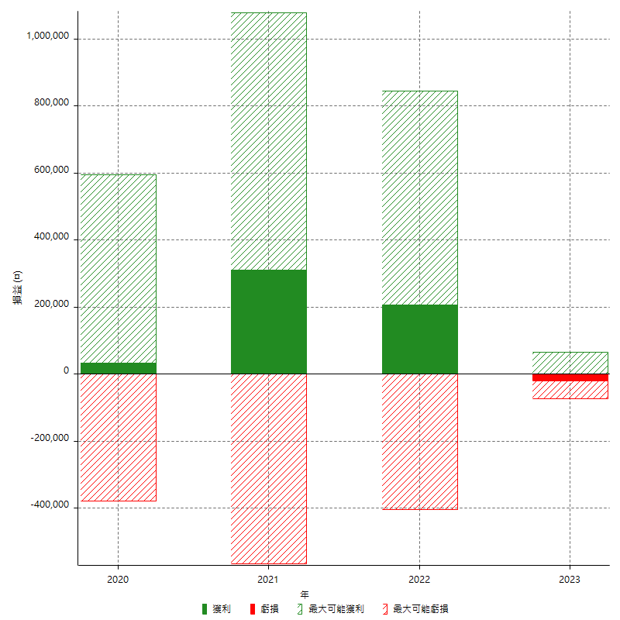

年獲利和虧損 (%)

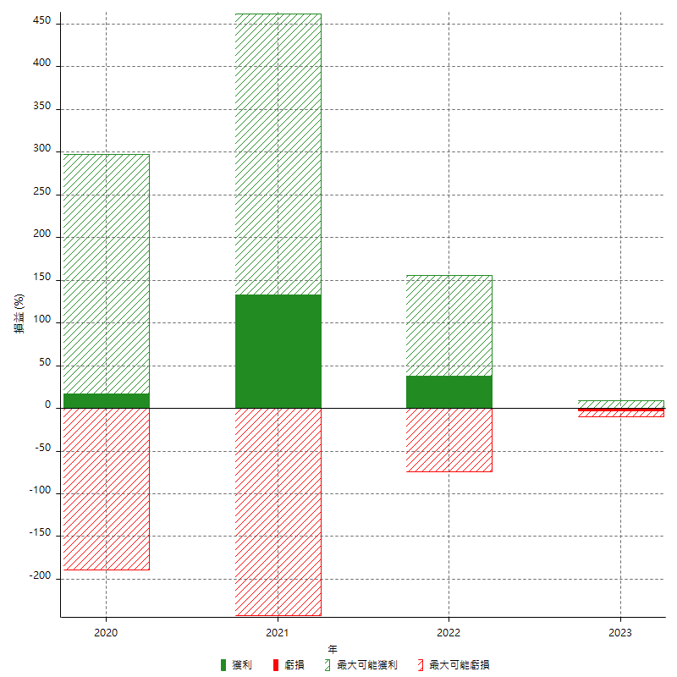

每年累積淨利

